CasoDePrueba16
EJECUCION 1 | CASO DE PRUEBA INICIAL |  |  |  |  |  |  |  |  |  | EJECUCION 2 | CASO DE PRUEBA INICIAL
 | Id de Caso |  |  |  | CP016 |  |  |  |  |  |  | Id de Caso |  |  |  | CP016
 | Nombre de Caso de prueba |  |  |  | Crear servicio (admin) |  |  |  |  |  |  | Nombre de Caso de prueba |  |  |  | Crear servicio (admin)
 | Estado del Caso de Prueba |  |  |  | Nuevo |  |  |  |  |  |  | Estado del Caso de Prueba |  |  |  | Nuevo
 | Responsable |  |  |  | Andres Esteban Castañeda Vargas |  |  |  |  |  |  | Responsable |  |  |  | Andres Esteban Castañeda Vargas
 | Objetivo |  |  |  | Crear servicio |  |  |  |  |  |  | Objetivo |  |  |  | Crear servicio
 | Precondiciones |  |  |  | Ingresar al modulo de servicios |  |  |  |  |  |  | Precondiciones |  |  |  | Ingresar al modulo de servicios
 | Escrito por: |  |  |  | Harold David Hernandez Vasquez |  |  |  |  |  |  | Escrito por: |  |  |  | Andres Esteban Castañeda Vargas
 | Fecha de Creación |  |  |  | 2025-05-08 |  |  |  |  |  |  | Fecha de Creación |  |  |  | 2025-05-05
 | Commit |  |  |  | 22b606ccbc98a67c78653067e5940221bc9969a5 |  |  |  |  |  |  | Commit |  |  |  | 22b606ccbc98a67c78653067e5940221bc9969a5
 | Fecha Ejecución |  |  |  | 2025-05-09 |  |  |  |  |  |  | Fecha Ejecución |  |  |  | 2025-05-05
 | N° | Paso a Paso |  |  | Resultado Esperado |  | Mensaje | Exitoso |  | Evidencia (parte inferior) |  | N° | Paso a Paso |  |  | Resultado Esperado |  | Mensaje | Exitoso |  | Evidencia (parte inferior)
 |  |  |  |  |  |  |  | Si | No |  |  |  |  |  |  |  |  |  | Si | No
 | 1 | 1- Debe ir al modulo de servicios |  |  | Pagina de servicios |  |  |  |  | EV01 |  | 1 | 1- Debe ir al modulo de servicios |  |  | Pagina de servicios |  |  |  |  | EV01
 | 2 | 2- Debe ir al boton de agregar |  |  | Pagina de crear servicio |  |  |  |  | EV02 |  | 2 | 2- Debe ir al boton de agregar |  |  | Pagina de crear servicio |  |  |  |  | EV02
 | 3 | 3- Debe llenar los datos del formulario |  |  | Formulario |  |  |  |  | EV03 |  | 3 | 3- Debe llenar los datos del formulario |  |  | Formulario |  |  |  |  | EV03
 | 4 | 4- Debe llenar el dato del nombre del servicio |  |  | Caja de texto |  |  |  |  | EV04 |  | 4 | 4- Debe llenar el dato del nombre del servicio |  |  | Caja de texto |  |  |  |  | EV04
 | 5 | 5- Debe llenar el dato de descripcion |  |  | Caja de texto |  |  |  |  | EV05 |  | 5 | 5- Debe llenar el dato de descripcion |  |  | Caja de texto |  |  |  |  | EV05
 | 6 | 6- Debe llenar el dato de tiempo estimado |  |  | Caja de texto |  |  |  |  | EV06 |  | 6 | 6- Debe llenar el dato de tiempo estimado |  |  | Caja de texto |  |  |  |  | EV06
 | 7 | 7- Debe llenar el dato de price |  |  | Caja de texto |  |  |  |  | EV07 |  | 7 | 7- Debe llenar el dato de price |  |  | Caja de texto |  |  |  |  | EV07
 | 8 | 8- Debe llenar el dato de categoria del servicio |  |  | Lista desplegable |  |  |  |  | EV08 |  | 8 | 8- Debe llenar el dato de categoria del servicio |  |  | Lista desplegable |  |  |  |  | EV08
 | 9 | 9 - Debe llenar el dato de estado |  |  | Lista desplegable |  |  |  |  | EV09 |  | 9 | 9 - Debe llenar el dato de estado |  |  | Lista desplegable |  |  |  |  | EV09
 | 10 | 10 - Debe llenar el dato de imagen |  |  | Caja de texto |  |  |  |  | EV010 |  | 10 | 10 - Debe llenar el dato de imagen |  |  | Caja de texto |  |  |  |  | EV010
 | 11 | 11 - Debe seleccionar el boton de agregar |  |  | Pagina de crear servicio |  |  |  |  | EV011 |  | 11 | 11 - Debe seleccionar el boton de agregar |  |  | Pagina de crear servicio |  |  |  |  | EV011
 | 12 | 12 - Debe seleccionar el boton de regresar |  |  | Pagina de servicios |  |  |  |  | EV012 |  | 12 | 12 - Debe seleccionar el boton de regresar |  |  | Pagina de servicios |  |  |  |  | EV012
 | 13 | 13 - Visualizar el servicio creado |  |  | Pagina de servicios |  |  |  |  | EV011 |  | 13 | 13 - Visualizar el servicio creado |  |  | Pagina de servicios |  |  |  |  | EV011
 | Resultado esperado del caso de prueba |  |  |  | Visualizar el servicio |  |  |  |  | Resultado |  | Resultado esperado del caso de prueba |  |  |  | Visualizar el servicio |  |  |  |  | Resultado
 | campos |  | Nombre del Servicio | Descripcion | Categoria | Tiempo estimado | Status | Precio | Imagen | Servicio |  | campos |  | Nombre del Servicio | Descripcion | Categoria | Tiempo estimado | Status | Precio | Imagen | Servicio
 | ejemplo |  | Corte clasico | Corte comun | Corte | 1:00:00 | Activo | 45,000 | Imagen corte | Corte clasico |  | ejemplo |  | Corte clasico | Corte comun | Corte | 1:00:00 | Activo | 45,000 | Imagen corte | Corte clasico

 | Tipo campo |  | varchar | varchar | Int | time | Int | float default | varchar | varchar |  | Tipo campo |  | varchar | varchar | Int | time | Int | float default | varchar | varchar
 | Restricción |  | N/A | N/A | Numerico | Numerico | Numerico | N/A | N/A | N/A |  | Restricción |  | N/A | N/A | Numerico | Numerico | Numerico | N/A | N/A | N/A
 | Valor por defecto |  | N/A | N/A | N/A | N/A | N/A | N/A | N/A | N/A |  | Valor por defecto |  | N/A | N/A | N/A | N/A | N/A | N/A | N/A | N/A
 | Permite modificar |  | NO | SI | SI | SI | SI | SI | SI | SI |  | Permite modificar |  | NO | SI | SI | SI | SI | SI | SI | SI
 | Obligatorio |  | SI | SI | SI | SI | SI | SI | SI | SI |  | Obligatorio |  | SI | SI | SI | SI | SI | SI | SI | SI
EJECUCION 1 | EVIDENCIAS |  |  |  |  |  |  |  |  |  | EJECUCION 2 | EVIDENCIAS
 | N° | Paso a Paso |  |  |  |  |  |  |  |  |  | N° | Paso a Paso
 | EV01 | 1- Debe ir al modulo de servicios |  |  |  |  |  |  |  |  |  | EV01 | 1- Debe ir al modulo de servicios

 | EV02 | 2- Debe ir al boton de agregar |  | 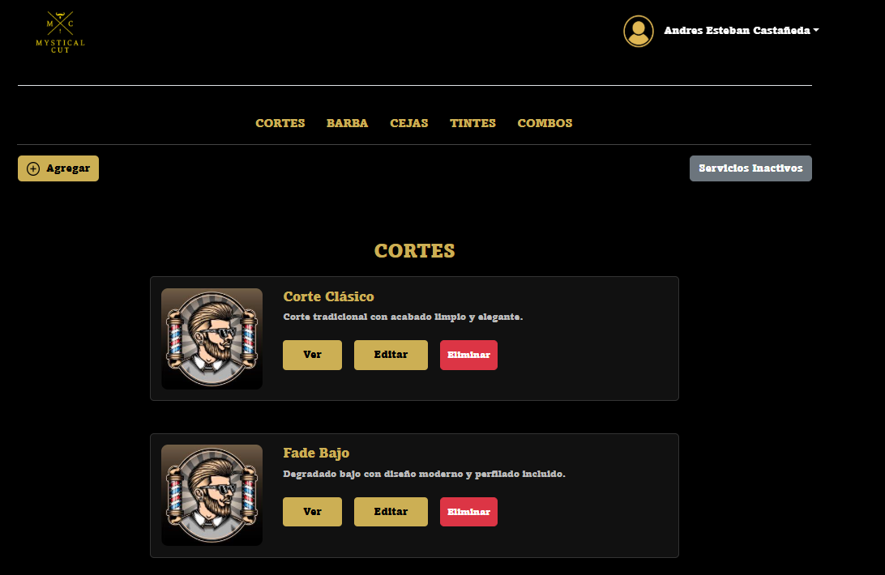 |  |  |  |  |  |  |  | EV02 | 2- Debe ir al boton de agregar

 | EV03, EV04, EV05, EV06, EV07, EV08, EV09, EV10 | 3- Debe llenar los datos del formulario, 4- Debe llenar el dato del nombre del servicio, 5- Debe llenar el dato de descripcion, 6- Debe llenar el dato de tiempo estimado, 7- Debe llenar el dato de price, 8- Debe llenar el dato de categoria del servicio, 9 - Debe llenar el dato de estado, 10 - Debe llenar el dato de imagen |  | 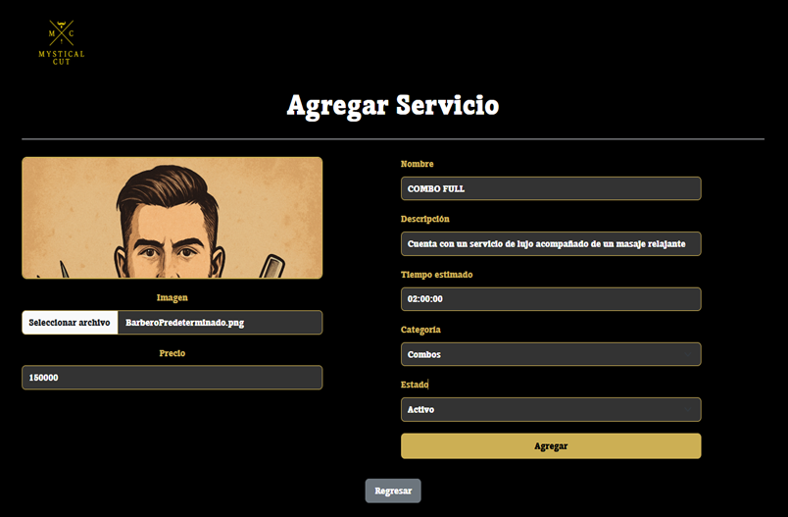 |  |  |  |  |  |  |  | EV03, EV04, EV05, EV06, EV07, EV08, EV09, EV10 | 3- Debe llenar los datos del formulario, 4- Debe llenar el dato del nombre del servicio, 5- Debe llenar el dato de descripcion, 6- Debe llenar el dato de tiempo estimado, 7- Debe llenar el dato de price, 8- Debe llenar el dato de categoria del servicio, 9 - Debe llenar el dato de estado, 10 - Debe llenar el dato de imagen

 | EV11 | 11 - Debe seleccionar el boton de agregar |  |  |  |  |  |  |  |  |  | EV11 | 11 - Debe seleccionar el boton de agregar

 | EV12 | 12 - Debe seleccionar el boton de regresar |  |  |  |  |  |  |  |  |  | EV12 | 12 - Debe seleccionar el boton de regresar

 | RESULTADO | 13 - Visualizar el servicio creado |  | 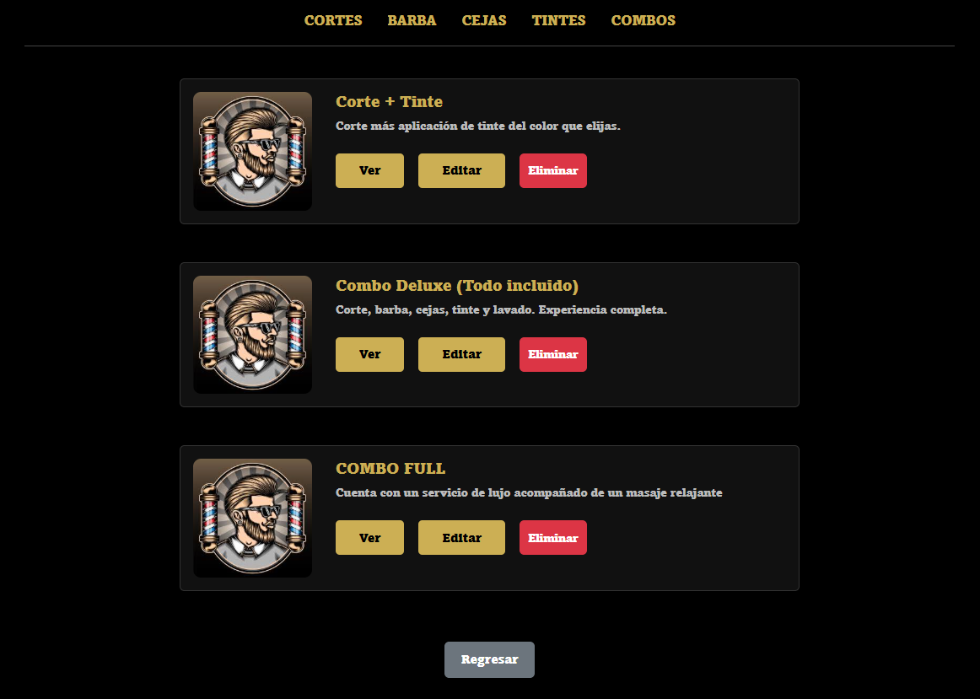 |  |  |  |  |  |  |  | RESULTADO | 13 - Visualizar el servicio creado

CasoDePrueba17
EJECUCION 1 | CASO DE PRUEBA INICIAL |  |  |  |  |  |  |  |  |  | EJECUCION 2 | CASO DE PRUEBA (REVISIÓN)
 | Id de Caso |  |  |  | CP017
 | Nombre de Caso de prueba |  |  |  | No poner los datos completos la crear servicio (admin)
 | Estado del Caso de Prueba |  |  |  | Nuevo |  |  |  |  |  |  | Id de Caso |  |  |  | CP017
 | Responsable |  |  |  | Andres Esteban Castañeda Vargas |  |  |  |  |  |  | Nombre de Caso de prueba |  |  |  | No poner los datos completos la crear servicio (admin)
 | Objetivo |  |  |  | No poner los datos completos la crear servicio |  |  |  |  |  |  | Estado del Caso de Prueba |  |  |  | Nuevo
 | Precondiciones |  |  |  | Ingresar al modulo de servicios |  |  |  |  |  |  | Responsable |  |  |  | Andres Esteban Castañeda Vargas
 | Escrito por: |  |  |  | Harold David Hernandez Vasquez |  |  |  |  |  |  | Objetivo |  |  |  | No poner los datos completos la crear servicio
 | Fecha de Creación |  |  |  | 2025-05-08 |  |  |  |  |  |  | Precondiciones |  |  |  | Ingresar al modulo de servicios
 | Commit |  |  |  | 22b606ccbc98a67c78653067e5940221bc9969a5 |  |  |  |  |  |  | Escrito por: |  |  |  | Andres Esteban Castañeda Vargas
 | Fecha Ejecución |  |  |  | 2025-05-09 |  |  |  |  |  |  | Fecha de Creación |  |  |  | 2025-05-05
 | N° | Paso a Paso |  |  | Resultado Esperado |  | Mensaje | Exitoso |  | Evidencia (parte inferior) |  | Commit |  |  |  | 22b606ccbc98a67c78653067e5940221bc9969a5
 |  |  |  |  |  |  |  | Si | No |  |  | Fecha Ejecución |  |  |  | 2025-05-05
 | 1 | 1- Debe ir al modulo de servicios |  |  | Pagina de servicios |  |  |  |  | EV01 |  | N° | Paso a Paso |  |  | Resultado Esperado |  | Mensaje | Exitoso |  | Evidencia (parte inferior)
 | 2 | 2- Debe ir al boton de agregar |  |  | Pagina de crear servicio |  |  |  |  | EV02 |  |  |  |  |  |  |  |  | Si | No
 | 3 | 3- Debe llenar los datos del formulario |  |  | Formulario |  |  |  |  | EV03 |  | 1 | 1- Debe ir al modulo de servicios |  |  | Pagina de servicios |  |  |  |  | EV01
 | 4 | 4- Debe llenar el dato del nombre del servicio |  |  | Caja de texto |  |  |  |  | EV04 |  | 2 | 2- Debe ir al boton de agregar |  |  | Pagina de crear servicio |  |  |  |  | EV02
 | 5 | 5- Debe llenar el dato de descripcion |  |  | Caja de texto |  |  |  |  | EV05 |  | 3 | 3- Debe llenar los datos del formulario |  |  | Formulario |  |  |  |  | EV03
 | 6 | 6- Debe llenar el dato de tiempo estimado |  |  | Caja de texto |  |  |  |  | EV06 |  | 4 | 4- Debe llenar el dato del nombre del servicio |  |  | Caja de texto |  |  |  |  | EV04
 | 7 | 7- Debe llenar el dato de price |  |  | Caja de texto |  |  |  |  | EV07 |  | 5 | 5- Debe llenar el dato de descripcion |  |  | Caja de texto |  |  |  |  | EV05
 | 8 | 8- Debe llenar el dato de categoria del servicio |  |  | Lista desplegable |  |  |  |  | EV08 |  | 6 | 6- Debe llenar el dato de tiempo estimado |  |  | Caja de texto |  |  |  |  | EV06
 | 9 | 9 - Debe llenar el dato de estado |  |  | Lista desplegable |  |  |  |  | EV09 |  | 7 | 7- Debe llenar el dato de price |  |  | Caja de texto |  |  |  |  | EV07
 | 10 | 10 - Debe llenar el dato de imagen |  |  | Caja de texto |  |  |  |  | EV010 |  | 8 | 8- Debe llenar el dato de categoria del servicio |  |  | Lista desplegable |  |  |  |  | EV08
 | 11 | 11 - Debe seleccionar el boton de agregar |  |  | Pagina de crear servicio |  |  |  |  | EV011 |  | 9 | 9 - Debe llenar el dato de estado |  |  | Lista desplegable |  |  |  |  | EV09
 | Resultado esperado del caso de prueba |  |  |  | Completar campos |  |  |  |  | Resultado |  | 10 | 10 - Debe llenar el dato de imagen |  |  | Caja de texto |  |  |  |  | EV010
 | campos |  | Nombre del Servicio | Descripcion | Categoria | Tiempo estimado | Status | Precio | Imagen | Servicio |  | 11 | 11 - Debe seleccionar el boton de agregar |  |  | Pagina de crear servicio |  |  |  |  | EV011
 | ejemplo |  | N/A | N/A | N/A | N/A | N/A | N/A | N/A | N/A |  | Resultado esperado del caso de prueba |  |  |  | Completar campos |  |  |  |  | Resultado
 |  |  |  |  |  |  |  |  |  |  |  | campos |  | Nombre del Servicio | Descripcion | Categoria | Tiempo estimado | Status | Precio | Imagen | Servicio
 | Tipo campo |  | varchar | varchar | Int | time | Int | float default | varchar | N/A |  | ejemplo |  | N/A | N/A | N/A | N/A | N/A | N/A | N/A | N/A
 | Restricción |  | N/A | N/A | Numerico | Numerico | Numerico | N/A | N/A | N/A
 | Valor por defecto |  | N/A | N/A | N/A | N/A | N/A | N/A | N/A | N/A |  | Tipo campo |  | varchar | varchar | Int | time | Int | float default | varchar | N/A
 | Permite modificar |  | NO | SI | SI | SI | SI | SI | SI | NO |  | Restricción |  | N/A | N/A | Numerico | Numerico | Numerico | N/A | N/A | N/A
 | Obligatorio |  | SI | SI | SI | SI | SI | SI | SI | SI |  | Valor por defecto |  | N/A | N/A | N/A | N/A | N/A | N/A | N/A | N/A
 | EVIDENCIAS |  |  |  |  |  |  |  |  |  |  | Permite modificar |  | NO | SI | SI | SI | SI | SI | SI | NO
 | N° | Paso a Paso |  |  |  |  |  |  |  |  |  | Obligatorio |  | SI | SI | SI | SI | SI | SI | SI | SI
EJECUCION 1 | EV01 | 1- Debe ir al modulo de servicios |  |  |  |  |  |  |  |  | EJECUCION 2 | EVIDENCIAS
 |  |  |  |  |  |  |  |  |  |  |  | N° | Paso a Paso
 |  |  |  |  |  |  |  |  |  |  |  | EV01 | 1- Debe ir al modulo de servicios

 | EV02 | 2- Debe ir al boton de agregar

 |  |  |  |  |  |  |  |  |  |  |  | EV02 | 2- Debe ir al boton de agregar

 | EV03, EV04, EV05, EV06, EV07, EV08, EV09, EV10 | 3- Debe llenar los datos del formulario, 4- Debe llenar el dato del nombre del servicio, 5- Debe llenar el dato de descripcion, 6- Debe llenar el dato de tiempo estimado, 7- Debe llenar el dato de price, 8- Debe llenar el dato de categoria del servicio, 9 - Debe llenar el dato de estado, 10 - Debe llenar el dato de imagen

 |  |  |  |  |  |  |  |  |  |  |  | EV03, EV04, EV05, EV06, EV07, EV08, EV09, EV10 | 3- Debe llenar los datos del formulario, 4- Debe llenar el dato del nombre del servicio, 5- Debe llenar el dato de descripcion, 6- Debe llenar el dato de tiempo estimado, 7- Debe llenar el dato de price, 8- Debe llenar el dato de categoria del servicio, 9 - Debe llenar el dato de estado, 10 - Debe llenar el dato de imagen

 | EV11 | 11 - Debe seleccionar el boton de agregar |  | 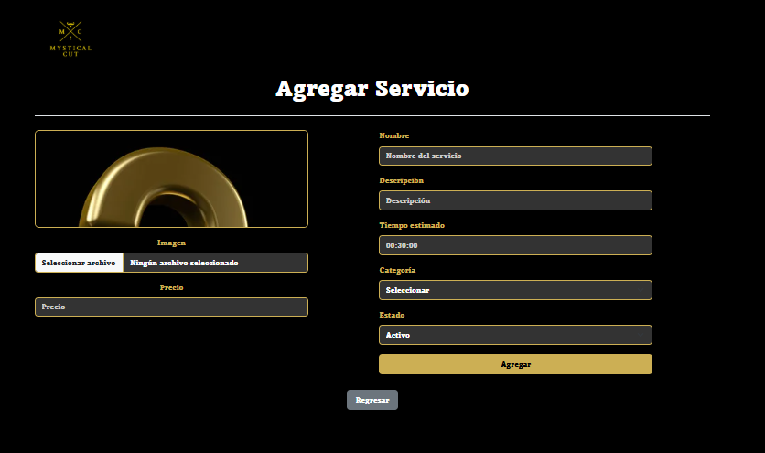

 |  |  |  |  |  |  |  |  |  |  |  | EV11 | 11 - Debe seleccionar el boton de agregar

 | RESULTADO | Completar campos |  | 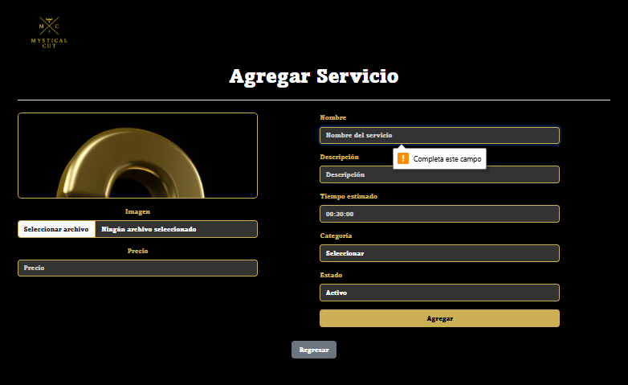

 |  |  |  |  |  |  |  |  |  |  |  | RESULTADO | Completar campos

CasoDePrueba18
EJECUCION 1 | CASO DE PRUEBA INICIAL |  |  |  |  |  |  |  |  |  | EJECUCION 2 | CASO DE PRUEBA (REVISIÓN)
 | Id de Caso |  |  |  | CP018
 | Nombre de Caso de prueba |  |  |  | Editar servicio (admin) |  |  |  |  |  |  | Id de Caso |  |  |  | CP018
 | Estado del Caso de Prueba |  |  |  | Nuevo |  |  |  |  |  |  | Nombre de Caso de prueba |  |  |  | Editar servicio (admin)
 | Responsable |  |  |  | Andres Esteban Castañeda Vargas |  |  |  |  |  |  | Estado del Caso de Prueba |  |  |  | Nuevo
 | Objetivo |  |  |  | Editar servicio |  |  |  |  |  |  | Responsable |  |  |  | Andres Esteban Castañeda Vargas
 | Precondiciones |  |  |  | Ingresar al modulo de servicios |  |  |  |  |  |  | Objetivo |  |  |  | Editar servicio
 | Escrito por: |  |  |  | Harold David Hernandez Vasquez |  |  |  |  |  |  | Precondiciones |  |  |  | Ingresar al modulo de servicios
 | Fecha de Creación |  |  |  | 2025-05-08 |  |  |  |  |  |  | Escrito por: |  |  |  | Andres Esteban Castañeda Vargas
 | Commit |  |  |  | 22b606ccbc98a67c78653067e5940221bc9969a5 |  |  |  |  |  |  | Fecha de Creación |  |  |  | 2025-05-05
 | Fecha Ejecución |  |  |  | 2025-05-09 |  |  |  |  |  |  | Commit |  |  |  | 22b606ccbc98a67c78653067e5940221bc9969a5
 | N° | Paso a Paso |  |  | Resultado Esperado |  | Mensaje | Exitoso |  | Evidencia (parte inferior) |  | Fecha Ejecución |  |  |  | 2025-05-05
 |  |  |  |  |  |  |  | Si | No |  |  | N° | Paso a Paso |  |  | Resultado Esperado |  | Mensaje | Evaluación |  | Evidencia (parte inferior)
 | 1 | 1- Debe ir al modulo de servicios |  |  | Pagina de servicios |  |  |  |  | EV01 |  |  |  |  |  |  |  |  | Si | No
 | 2 | 2- Debe ir al boton de editar |  |  | Pagina de editar servicio |  |  |  |  | EV02 |  | 1 | 1- Debe ir al modulo de servicios |  |  | Pagina de servicios
 | 3 | 3- Debe llenar los datos del formulario |  |  | Formulario |  |  |  |  | EV03 |  | 2 | 2- Debe ir al boton de editar |  |  | Pagina de editar servicio
 | 4 | 4- Debe llenar el dato del nombre del servicio |  |  | Caja de texto |  |  |  |  | EV04 |  | 3 | 3- Debe llenar los datos del formulario |  |  | Formulario
 | 5 | 5- Debe llenar el dato de descripcion |  |  | Caja de texto |  |  |  |  | EV05 |  | 4 | 4- Debe llenar el dato del nombre del servicio |  |  | Caja de texto
 | 6 | 6- Debe llenar el dato de tiempo estimado |  |  | Caja de texto |  |  |  |  | EV06 |  | 5 | 5- Debe llenar el dato de descripcion |  |  | Caja de texto
 | 7 | 7- Debe llenar el dato de price |  |  | Caja de texto |  |  |  |  | EV07 |  | 6 | 6- Debe llenar el dato de tiempo estimado |  |  | Caja de texto
 | 8 | 8- Debe llenar el dato de categoria del servicio |  |  | Lista desplegable |  |  |  |  | EV08 |  | 7 | 7- Debe llenar el dato de price |  |  | Caja de texto
 | 9 | 9 - Debe llenar el dato de estado |  |  | Lista desplegable |  |  |  |  | EV09 |  | 8 | 8- Debe llenar el dato de categoria del servicio |  |  | Lista desplegable
 | 10 | 10 - Debe llenar el dato de imagen |  |  | Caja de texto |  |  |  |  | EV010 |  | 9 | 9 - Debe llenar el dato de estado |  |  | Lista desplegable
 | 11 | 11 - Debe seleccionar el boton de Guardar cambios |  |  | Pagina de editar servicio |  |  |  |  | EV011 |  | 10 | 10 - Debe llenar el dato de imagen |  |  | Caja de texto
 | 12 | 12 - Debe seleccionar el boton de regresar |  |  | Pagina de servicios |  |  |  |  | EV012 |  | 11 | 11 - Debe seleccionar el boton de agregar |  |  | Pagina de servicios
 | 13 | 13 - Visualizar el servicio creado |  |  | Pagina de servicios |  |  |  |  | EV011 |  | 12 | 11 - Debe seleccionar el boton de regresar |  |  | Pagina de servicios
 | Resultado esperado del caso de prueba |  |  |  | Visualizar el servicio |  |  |  |  | Resultado |  | 13 | 13 - Visualizar el servicio creado |  |  | Pagina de servicios
 | campos |  | Nombre del Servicio | Descripcion | Categoria | Tiempo estimado | Status | Precio | Imagen | Servicio |  | Resultado esperado del caso de prueba |  |  |  | Visualizar el servicio |  |  |  |  | Resultado
 | ejemplo |  | Corte clasico | Corte comun | Corte | 1:00:00 | Activo | 45,000 | Imagen corte | Corte clasico |  | campos |  | Nombre del Servicio | Descripcion | Categoria | Tiempo estimado | Status | Precio | Imagen | Servicio
 |  |  |  |  |  |  |  |  |  |  |  | ejemplo |  | Corte clasico | Corte comun | Corte | 1:00:00 | Activo | 45,000 | Imagen corte | Corte clasico
 | Tipo campo |  | varchar | varchar | Int | time | Int | float default | varchar | varchar
 | Restricción |  | N/A | N/A | Numerico | Numerico | Numerico | N/A | N/A | N/A |  | Tipo campo |  | varchar | varchar | Int | time | Int | float default | varchar | varchar
 | Valor por defecto |  | N/A | N/A | N/A | N/A | N/A | N/A | N/A | N/A |  | Restricción |  | N/A | N/A | Numerico | Numerico | Numerico | N/A | N/A | N/A
 | Permite modificar |  | NO | SI | SI | SI | SI | SI | SI | SI |  | Valor por defecto |  | N/A | N/A | N/A | N/A | N/A | N/A | N/A | N/A
 | Obligatorio |  | SI | SI | SI | SI | SI | SI | SI | SI |  | Permite modificar |  | SI | SI | SI | SI | SI | SI | SI | SI
EJECUCION 1 | EVIDENCIAS |  |  |  |  |  |  |  |  |  | EJECUCION 2 | Obligatorio |  | SI | SI | SI | SI | SI | SI | SI | SI
 | N° | Paso a Paso |  | 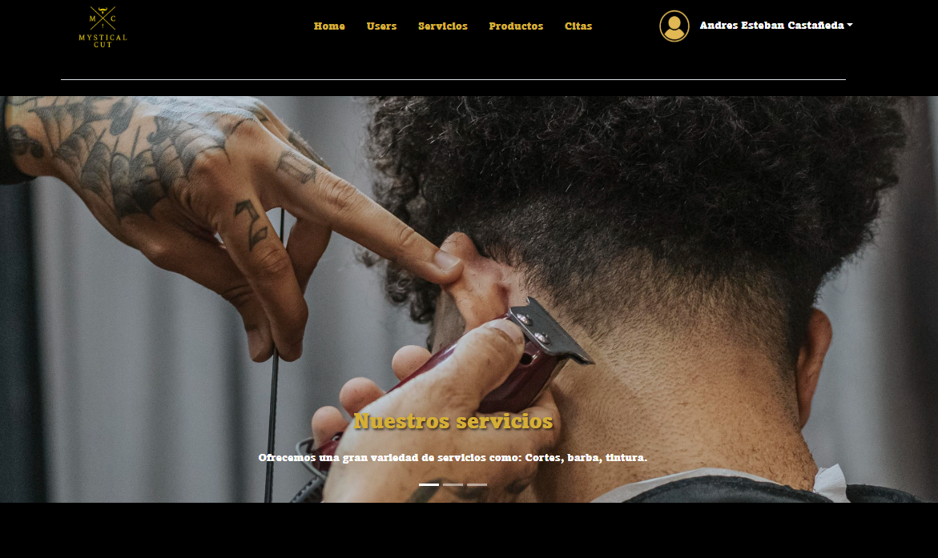 |  |  |  |  |  |  |  | EVIDENCIAS
 | EV01 | 1- Debe ir al modulo de servicios |  |  |  |  |  |  |  |  |  | N° | Paso a Paso
 |  |  |  |  |  |  |  |  |  |  |  | EV01 | 1- Debe ir al modulo de servicios

 |  |  |  |  |  |  |  |  |  |  |  |  |  |  |  |  |  |  |  |  |  | |

 | EV02 | 2- Debe ir al boton de editar
 |  |  |  |  |  |  |  |  |  |  |  | EV02 | 2- Debe ir al boton de editar

 | EV03, EV04, EV05, EV06, EV07, EV08, EV09, EV10 | 3- Debe llenar los datos del formulario, 4- Debe llenar el dato del nombre del servicio, 5- Debe llenar el dato de descripcion, 6- Debe llenar el dato de tiempo estimado, 7- Debe llenar el dato de price, 8- Debe llenar el dato de categoria del servicio, 9 - Debe llenar el dato de estado, 10 - Debe llenar el dato de imagen
 |  |  |  |  |  |  |  |  |  |  |  | EV03, EV04, EV05, EV06, EV07, EV08, EV09, EV10 | 3- Debe llenar los datos del formulario, 4- Debe llenar el dato del nombre del servicio, 5- Debe llenar el dato de descripcion, 6- Debe llenar el dato de tiempo estimado, 7- Debe llenar el dato de price, 8- Debe llenar el dato de categoria del servicio, 9 - Debe llenar el dato de estado, 10 - Debe llenar el dato de imagen

 | EV11 | 11 - Debe seleccionar el boton de Guardar cambios
 |  |  |  |  |  |  |  |  |  |  |  | EV11 | 11 - Debe seleccionar el boton de Guardar cambios

 | EV12 | 12 - Debe seleccionar el boton de regresar |  | 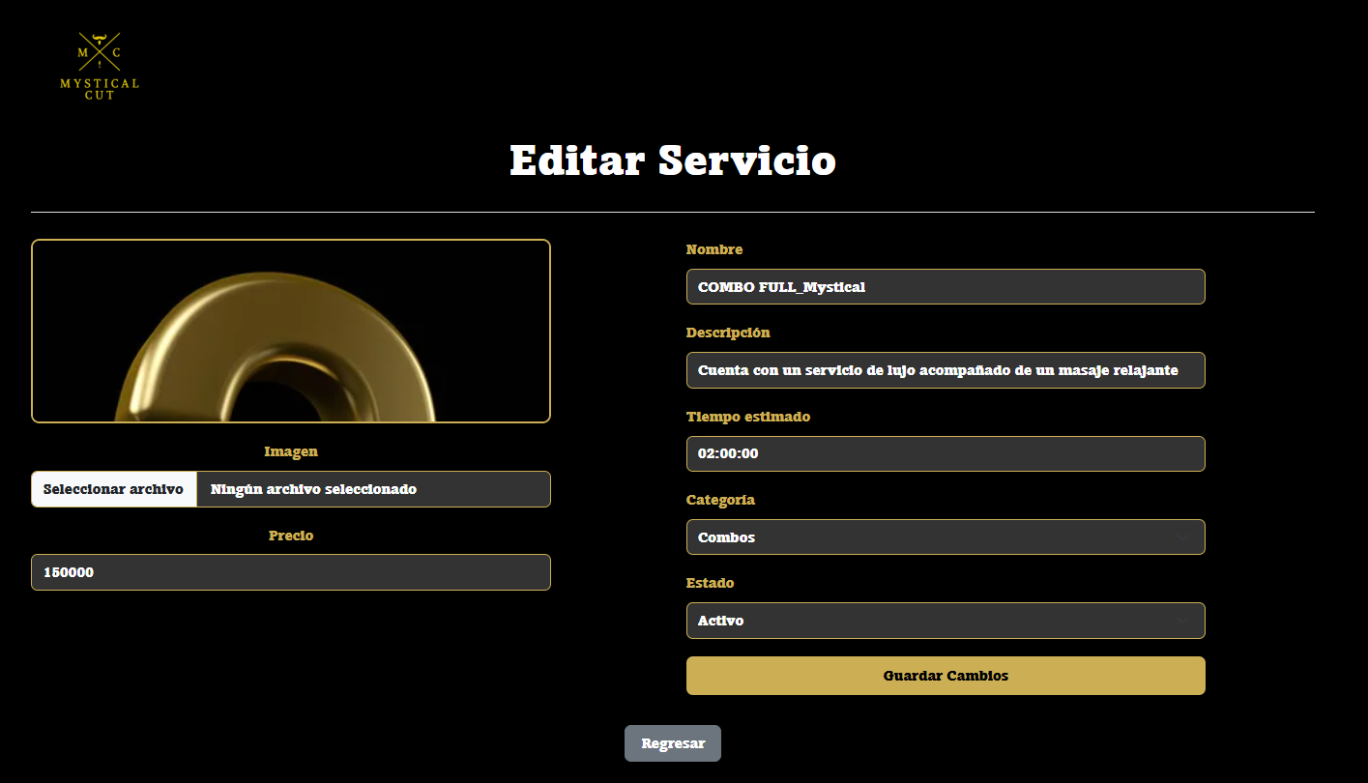
 |  |  |  |  |  |  |  |  |  |  |  | EV12 | 12 - Debe seleccionar el boton de regresar

 | RESULTADO | 13 - Visualizar el servicio actualizado |  | 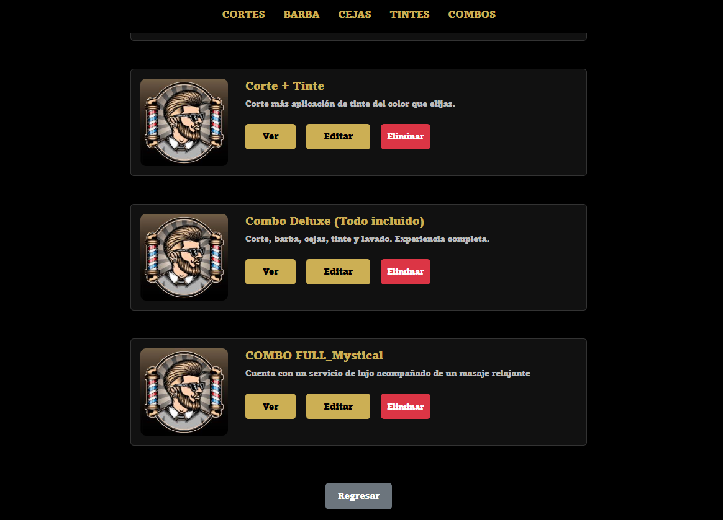
 |  |  |  |  |  |  |  |  |  |  |  | RESULTADO | 13 - Visualizar el servicio actualizado

CasoDePrueba19
EJECUCION 1 | CASO DE PRUEBA INICIAL |  |  |  |  |  |  |  |  | EJECUCION 2 | CASO DE PRUEBA (REVISIÓN)
 | Id de Caso |  |  |  | CP019
 | Nombre de Caso de prueba |  |  |  | Eliminar servicio (admin) |  |  |  |  |  | Id de Caso |  |  | CP019
 | Estado del Caso de Prueba |  |  |  | Nuevo |  |  |  |  |  | Nombre de Caso de prueba |  |  | Eliminar servicio (admin)
 | Responsable |  |  |  | Andres Esteban Castañeda Vargas |  |  |  |  |  | Estado del Caso de Prueba |  |  | Nuevo
 | Objetivo |  |  |  | Eliminar servicio |  |  |  |  |  | Responsable |  |  | Andres Esteban Castañeda Vargas
 | Precondiciones |  |  |  | Ingresar al modulo de servicios |  |  |  |  |  | Objetivo |  |  | Eliminar servicio
 | Escrito por: |  |  |  | Harold David Hernandez Vasquez |  |  |  |  |  | Precondiciones |  |  | Ingresar al modulo de servicios
 | Fecha de Creación |  |  |  | 2025-05-08 |  |  |  |  |  | Escrito por: |  |  | Andres Esteban Castañeda Vargas
 | Commit |  |  |  | 22b606ccbc98a67c78653067e5940221bc9969a5 |  |  |  |  |  | Fecha de Creación |  |  | 2025-05-05
 | Fecha Ejecución |  |  |  | 2025-05-09 |  |  |  |  |  | Commit |  |  | 22b606ccbc98a67c78653067e5940221bc9969a5
 | N° | Paso a Paso |  |  | Resultado Esperado | Mensaje | Exitoso |  | Evidencia (parte inferior) |  | Fecha Ejecución |  |  | 2025-05-05
 |  |  |  |  |  |  | Si | No |  |  | N° | Paso a Paso |  | Resultado Esperado | Mensaje | Evaluación |  | Evidencia (parte inferior)
 | 1 | 1- Debe ir al modulo de servicios |  |  | Pagina de servicios |  |  |  | EV01 |  |  |  |  |  |  | Si | No
 | 2 | 2- Darle al boton de eliminar |  |  | Alerta |  |  |  | EV02 |  | 1 | 1- Debe ir al modulo de servicios |  | Pagina de servicios
 | 3 | 3- Darle al boton de aceptar |  |  | Alerta |  |  |  | EV03 |  | 2 | 2- Darle al boton de eliminar |  | Pagina de editar servicio
 | 4 | 4- Darle al boton de aceptar |  |  | Pagina de servicios |  |  |  | EV04 |  | 3 | 3- Darle al boton de aceptar |  | Alerta
 | Resultado esperado del caso de prueba |  |  |  | No visualizar el servicio |  |  |  | Resultado |  | 4 | 4- Darle al boton de aceptar |  | Alerta
 | campos |  | Boton |  | Boton | Boton | Boton |  | Servicio |  | Resultado esperado del caso de prueba |  |  | No visualizar el servicio |  |  |  | Resultado
 | ejemplo |  | Services |  | Eliminar | Aceptar | Aceptar |  | No ver el servicio |  | campos |  | Boton | Boton | Boton | Boton |  | Servicio
 |  |  |  |  |  |  |  |  |  |  | ejemplo |  | Services | Eliminar | Aceptar | Aceptar |  | No ver el servicio
 | Tipo campo |  | String |  | String | String | String |  | N/A
 | Restricción |  | N/A |  | N/A | N/A | N/A |  | N/A |  | Tipo campo |  | String | String | String | String |  | N/A
 | Valor por defecto |  | N/A |  | N/A | N/A | N/A |  | N/A |  | Restricción |  | N/A | N/A | N/A | N/A |  | N/A
 | Permite modificar |  | NO |  | SI | SI | SI |  | N/A |  | Valor por defecto |  | N/A | N/A | N/A | N/A |  | N/A
 | Obligatorio |  | NO |  | SI | Si | SI |  | N/A |  | Permite modificar |  | SI | SI | SI | SI |  | N/A
 | EVIDENCIAS |  |  |  |  |  |  |  |  |  | Obligatorio |  | NO | NO | NO | NO |  | N/A
 | N° | Paso a Paso |  |  |  |  |  |  |  |  | EVIDENCIAS
 | EV01 | 1- Debe ir al modulo de servicios |  |  |  |  |  |  |  |  | N° | Paso a Paso
 |  |  |  |  |  |  |  |  |  |  | EV01 | 1- Debe ir al modulo de servicios

EJECUCION 1 |  |  |  |  |  |  |  |  |  | EJECUCION 2

 | EV02 | 2- Darle al boton de eliminar
 |  |  |  |  |  |  |  |  |  |  | EV02 | 2- Darle al boton de eliminar

 | EV03 | 3- Darle al boton de aceptar |  | 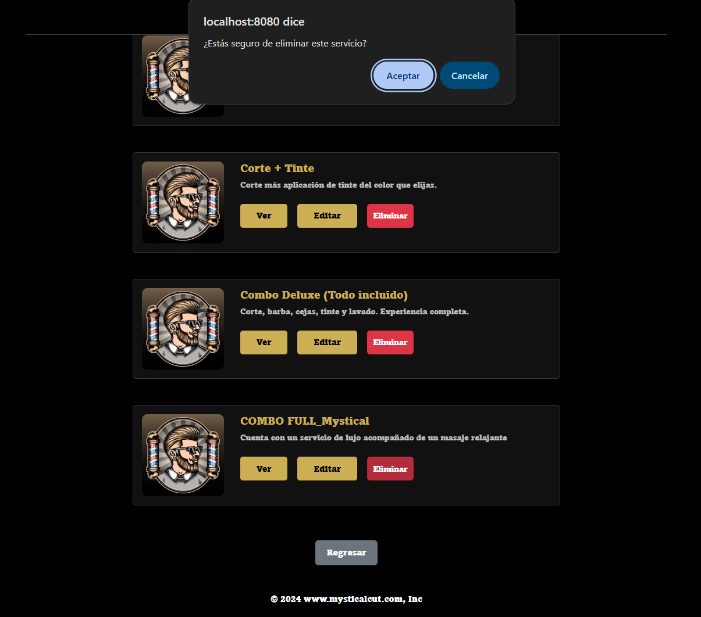
 |  |  |  |  |  |  |  |  |  |  | EV03 | 3- Darle al boton de aceptar

 | EV04 | 4- Darle al boton de aceptar |  | 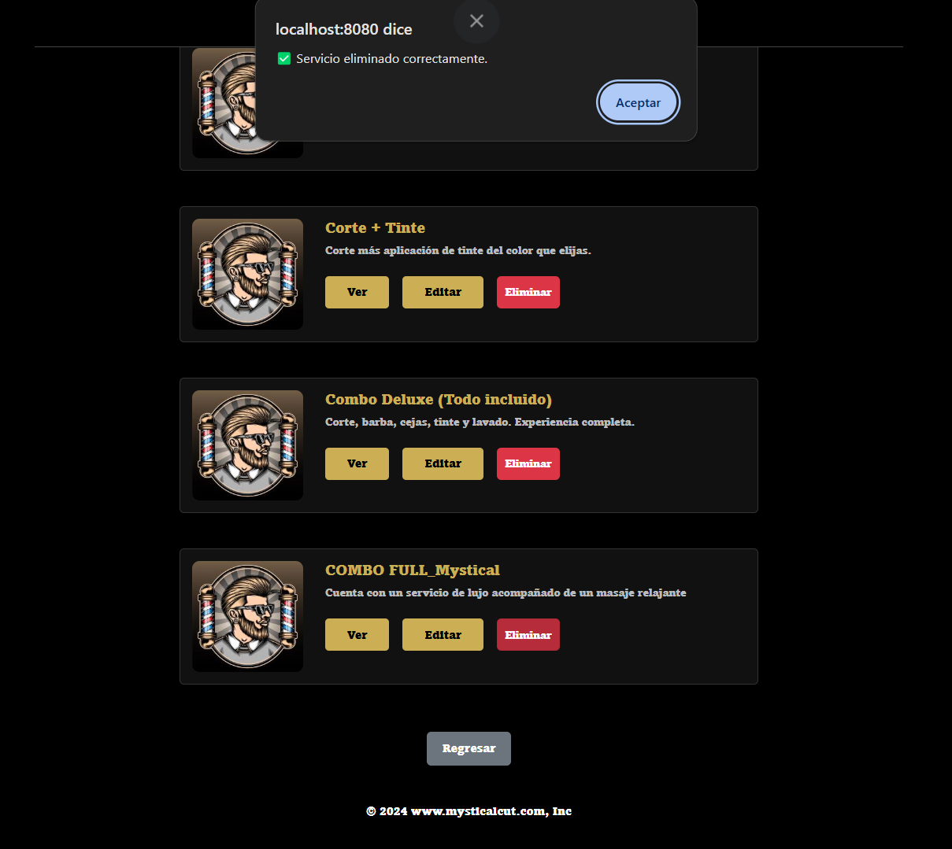
 |  |  |  |  |  |  |  |  |  |  | EV04 | 4- Darle al boton de aceptar

 | RESULTADO | Visualizar que el servicio se elimino |  | 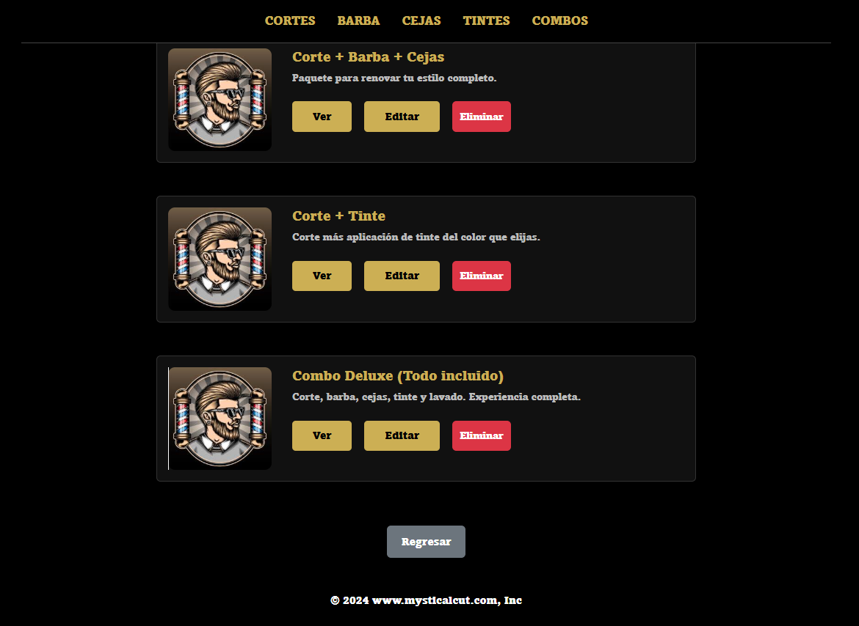
 |  |  |  |  |  |  |  |  |  |  | RESULTADO | Visualizar que el servicio se elimino

CasoDePrueba20
EJECUCION 1 | CASO DE PRUEBA INICIAL |  |  |  |  |  |  |  |  | EJECUCION 2 | CASO DE PRUEBA (REVISIÓN)
 | Id de Caso |  |  |  | CP020
 | Nombre de Caso de prueba |  |  |  | Activar servicio (admin) |  |  |  |  |  | Id de Caso |  |  | CP020
 | Estado del Caso de Prueba |  |  |  | Nuevo |  |  |  |  |  | Nombre de Caso de prueba |  |  | Activar servicio (admin)
 | Responsable |  |  |  | Andres Esteban Castañeda Vargas |  |  |  |  |  | Estado del Caso de Prueba |  |  | Nuevo
 | Objetivo |  |  |  | Activar servicio |  |  |  |  |  | Responsable |  |  | Andres Esteban Castañeda Vargas
 | Precondiciones |  |  |  | Ingresar al modulo de servicios |  |  |  |  |  | Objetivo |  |  | Activar servicio
 | Escrito por: |  |  |  | Harold David Hernandez Vasquez |  |  |  |  |  | Precondiciones |  |  | Ingresar al modulo de servicios
 | Fecha de Creación |  |  |  | 2025-05-08 |  |  |  |  |  | Escrito por: |  |  | Andres Esteban Castañeda Vargas
 | Commit |  |  |  | 22b606ccbc98a67c78653067e5940221bc9969a5 |  |  |  |  |  | Fecha de Creación |  |  | 2025-05-05
 | Fecha Ejecución |  |  |  | 2025-05-09 |  |  |  |  |  | Commit |  |  | 22b606ccbc98a67c78653067e5940221bc9969a5
 | N° | Paso a Paso |  |  | Resultado Esperado | Mensaje | Exitoso |  | Evidencia (parte inferior) |  | Fecha Ejecución |  |  | 2025-05-05
 |  |  |  |  |  |  | Si | No |  |  | N° | Paso a Paso |  | Resultado Esperado | Mensaje | Evaluación |  | Evidencia (parte inferior)
 | 1 | 1- Debe ir al modulo de servicios |  |  | Pagina de servicios |  |  |  | EV01 |  |  |  |  |  |  | Si | No
 | 2 | 2- Darle al boton de servicios inactivos |  |  | Pagina de servicios inactivos |  |  |  | EV02 |  | 1 | 1- Debe ir al modulo de servicios |  | Pagina de servicios
 | 3 | 3- Darle al boton de activar |  |  | Pagina de servicios inactivos |  |  |  | EV03 |  | 2 | 2- Darle al boton de servicios inactivos |  | Pagina de servicios inactivos
 | Resultado esperado del caso de prueba |  |  |  | Visualizar el servicio |  |  |  | Resultado |  | 3 | 3- Darle al boton de activar |  | Pagina de servicios inactivos
 | campos |  | Boton |  | Boton | Boton |  |  | Servicio |  | Resultado esperado del caso de prueba |  |  | Visualizar el servicio |  |  |  | Resultado
 | ejemplo |  | Services |  | Servicios Inactivo | Activar |  |  | servicio inactivo |  | campos |  | Boton | Boton | Boton |  |  | Servicio
 |  |  |  |  |  |  |  |  |  |  | ejemplo |  | Services | Servicios Inactivo | Activar |  |  | servicio inactivo
 | Tipo campo |  | String |  | String | String |  |  | varchar
 | Restricción |  | N/A |  | N/A | N/A |  |  | N/A |  | Tipo campo |  | String | String | String |  |  | varchar
 | Valor por defecto |  | N/A |  | N/A | N/A |  |  | N/A |  | Restricción |  | N/A | N/A | N/A |  |  | N/A
 | Permite modificar |  | NO |  | NO | NO |  |  | SI |  | Valor por defecto |  | N/A | N/A | N/A |  |  | N/A
 | Obligatorio |  | NO |  | NO | NO |  |  | SI |  | Permite modificar |  | SI | NO | NO |  |  | SI
 | EVIDENCIAS |  |  |  |  |  |  |  |  |  | Obligatorio |  | NO | NO | NO |  |  | SI
 | N° | Paso a Paso |  |  |  |  |  |  |  |  | EVIDENCIAS
 | EV01 | 1- Debe ir al modulo de servicios |  |  |  |  |  |  |  |  | N° | Paso a Paso
 |  |  |  |  |  |  |  |  |  |  | EV01 | 1- Debe ir al modulo de servicios

EJECUCION 1 |  |  |  |  |  |  |  |  |  | EJECUCION 2

 | EV02 | 2- Darle al boton de servicios inactivos |  | 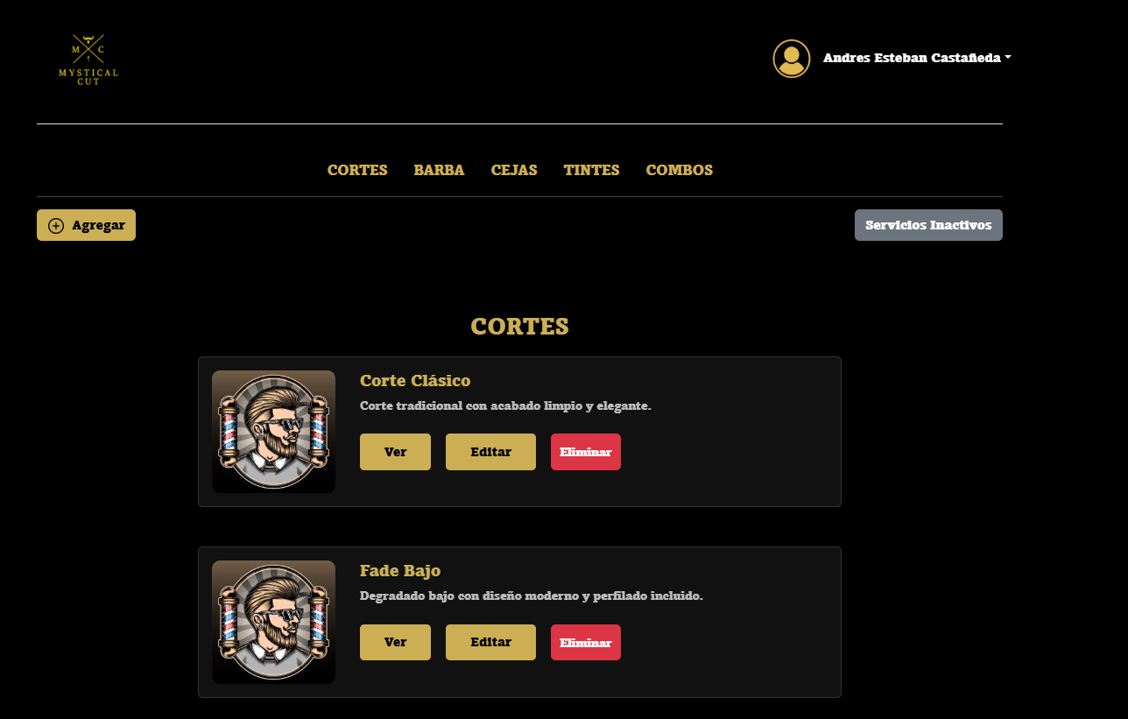
 |  |  |  |  |  |  |  |  |  |  | EV02 | 2- Darle al boton de servicios inactivos

 | EV03 | 3- Darle al boton de activar |  | 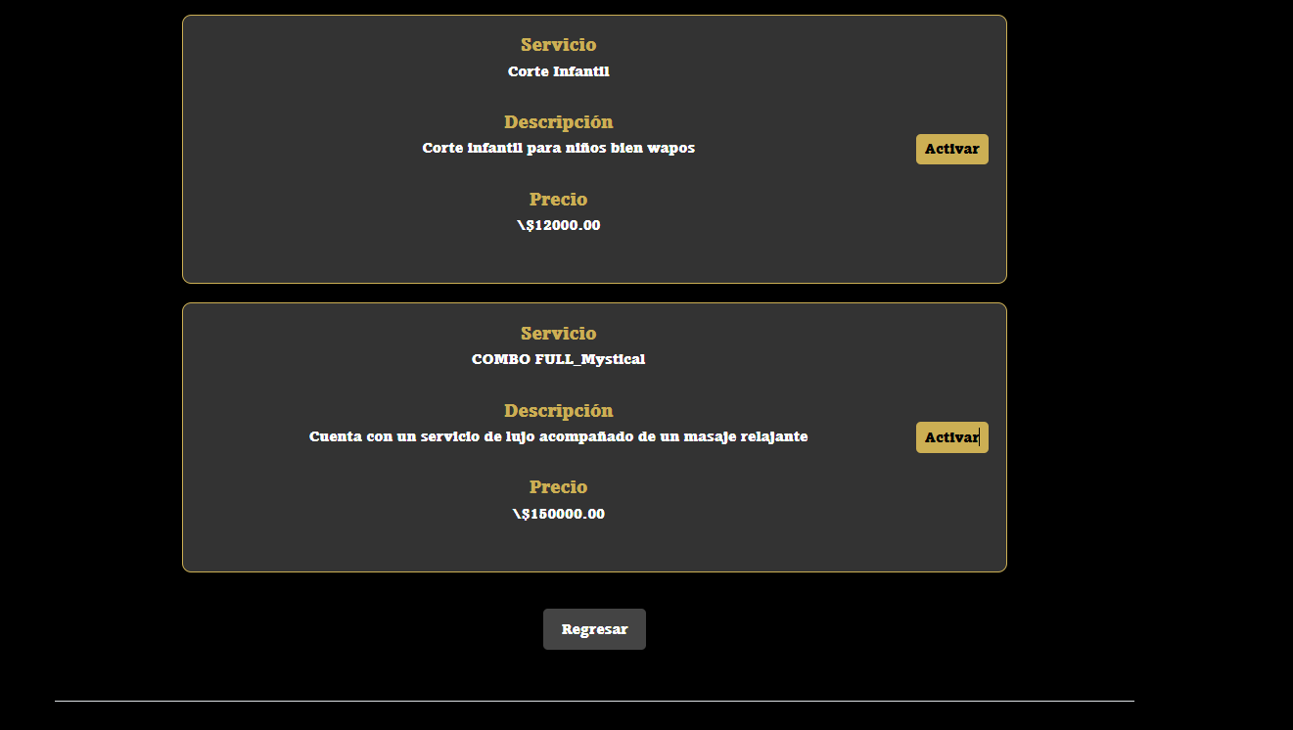
 |  |  |  |  |  |  |  |  |  |  | EV03 | 3- Darle al boton de activar

 | RESULTADO | Visualizar el servicio activado |  | 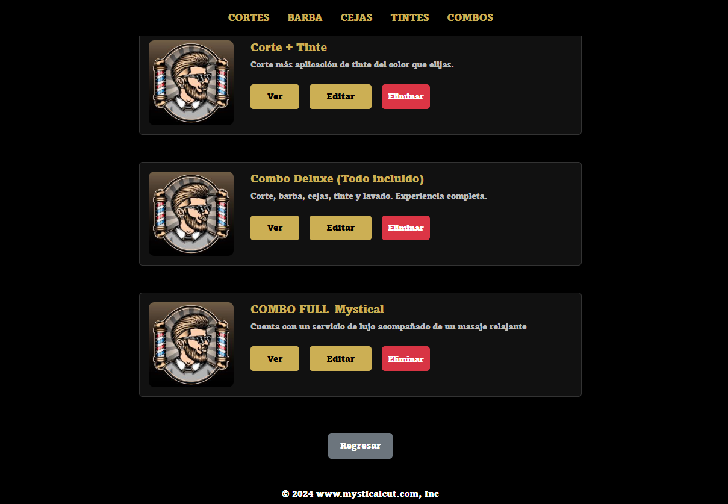
 |  |  |  |  |  |  |  |  |  |  | RESULTADO | Visualizar el servicio activado

CasoDePrueba21
EJECUCION 1 | CASO DE PRUEBA INICIAL |  |  |  |  |  |  |  |  |  |  |  |  |  | EJECUCION 2 | CASO DE PRUEBA INICIAL
 | Id de Caso |  |  |  |  | CP021 |  |  |  |  |  |  |  |  |  | Id de Caso |  |  |  |  | CP021
 | Nombre de Caso de prueba |  |  |  |  | Agendar una cita (usuario) |  |  |  |  |  |  |  |  |  | Nombre de Caso de prueba |  |  |  |  | Agendar una cita (usuario)
 | Estado del Caso de Prueba |  |  |  |  | Nuevo |  |  |  |  |  |  |  |  |  | Estado del Caso de Prueba |  |  |  |  | Nuevo
 | Responsable |  |  |  |  | Andres Esteban Castañeda Vargas |  |  |  |  |  |  |  |  |  | Responsable |  |  |  |  | Andres Esteban Castañeda Vargas
 | Objetivo |  |  |  |  | Agendar cita |  |  |  |  |  |  |  |  |  | Objetivo |  |  |  |  | Agendar cita
 | Precondiciones |  |  |  |  | Ingresar al modulo de servicios |  |  |  |  |  |  |  |  |  | Precondiciones |  |  |  |  | Ingresar al modulo de servicios
 | Escrito por: |  |  |  |  | Harold David Hernandez Vasquez |  |  |  |  |  |  |  |  |  | Escrito por: |  |  |  |  | Andres Esteban Castañeda Vargas
 | Fecha de Creación |  |  |  |  | 2025-05-08 |  |  |  |  |  |  |  |  |  | Fecha de Creación |  |  |  |  | 2025-05-05
 | Commit |  |  |  |  | 22b606ccbc98a67c78653067e5940221bc9969a5 |  |  |  |  |  |  |  |  |  | Commit |  |  |  |  | 22b606ccbc98a67c78653067e5940221bc9969a5
 | Fecha Ejecución |  |  |  |  | 2025-05-09 |  |  |  |  |  |  |  |  |  | Fecha Ejecución |  |  |  |  | 2025-05-05
 | N° | Paso a Paso |  |  |  | Resultado Esperado |  | Mensaje | Exitoso |  |  |  |  | Evidencia (parte inferior) |  | N° | Paso a Paso |  |  |  | Resultado Esperado |  | Mensaje | Exitoso |  |  |  |  | Evidencia (parte inferior)
 |  |  |  |  |  |  |  |  | Si |  |  | No |  |  |  |  |  |  |  |  |  |  |  | Si |  |  | No
 | 1 | 1- Debe ir al modulo de servicios |  |  |  | Pagina de servicios |  |  |  |  |  |  |  | EV01 |  | 1 | 1- Debe ir al modulo de servicios |  |  |  | Pagina de servicios |  |  |  |  |  |  |  | EV01
 | 2 | 2- Debe seleccionar el servicio |  |  |  | Pagina de seleccionar barbero |  |  |  |  |  |  |  | EV02 |  | 2 | 2- Debe seleccionar el servicio |  |  |  | Pagina de seleccionar barbero |  |  |  |  |  |  |  | EV02
 | 3 | 3- Darle al boton de continuar |  |  |  | Boton |  |  |  |  |  |  |  | EV03 |  | 3 | 3- Darle al boton de continuar |  |  |  | Boton |  |  |  |  |  |  |  | EV03
 | 4 | 4- Debe seleccionar el barbero |  |  |  | Boton |  |  |  |  |  |  |  | EV03 |  | 4 | 4- Debe seleccionar el barbero |  |  |  | Boton |  |  |  |  |  |  |  | EV03
 | 5 | 5- Debe darle al boton de continuar |  |  |  | Boton |  |  |  |  |  |  |  | EV04 |  | 5 | 5- Debe darle al boton de continuar |  |  |  | Boton |  |  |  |  |  |  |  | EV04
 | 6 | 6- Debe seleccionar el mes |  |  |  | Boton |  |  |  |  |  |  |  | EV05 |  | 6 | 6- Debe seleccionar el mes |  |  |  | Boton |  |  |  |  |  |  |  | EV05
 | 7 | 7- Debe seleccionar el dia |  |  |  | Boton |  |  |  |  |  |  |  | EV06 |  | 7 | 7- Debe seleccionar el dia |  |  |  | Boton |  |  |  |  |  |  |  | EV06
 | 8 | 8- Debe seleccionar la hora |  |  |  | Boton |  |  |  |  |  |  |  | EV06 |  | 8 | 8- Debe seleccionar la hora |  |  |  | Boton |  |  |  |  |  |  |  | EV06
 | 9 | 9- Debe darle al boton de confirmar cita |  |  |  | Boton |  |  |  |  |  |  |  | EV07 |  | 9 | 9- Debe darle al boton de confirmar cita |  |  |  | Boton |  |  |  |  |  |  |  | EV07
 | 10 | 10- Debe al boton de ver citas |  |  |  | Boton |  |  |  |  |  |  |  | EV08 |  | 10 | 10- Debe al boton de ver citas |  |  |  | Boton |  |  |  |  |  |  |  | EV08
 | 11 | 11 - Darle al boton de aceptar |  |  |  | Boton |  |  |  |  |  |  |  | EV09 |  | 11 | 11 - Darle al boton de aceptar |  |  |  | Boton |  |  |  |  |  |  |  | EV09
 | Resultado esperado del caso de prueba |  |  |  |  | Visualizar la cita |  |  |  |  |  |  |  | Resultado |  | Resultado esperado del caso de prueba |  |  |  |  | Visualizar la cita |  |  |  |  |  |  |  | Resultado
 | campos |  | Boton | Boton | Boton | Boton | Boton | Boton | Boton | Boton | Boton | Boton | Boton | Visualizar la cita |  | campos |  | Boton | Boton | Boton | Boton | Boton | Boton | Boton | Boton | Boton | Boton | Boton | Visualizar la cita
 | ejemplo |  | Services | Seleccionar | Continuar | Barbero | Continuar | Mes | Dia | Hora | Confirmar cita | Ver citas | Aceptar | cita agendada |  | ejemplo |  | Services | Seleccionar | Continuar | Barbero | Continuar | Mes | Dia | Hora | Confirmar cita | Ver citas | Aceptar | cita agendada

 | Tipo campo |  | String | String | String | String | String | String | String | String | String | String | String | String |  | Tipo campo |  | String | String | String | String | String | String | String | String | String | String | String | String
 | Restricción |  | N/A | N/A | N/A | N/A | N/A | N/A | N/A | N/A | N/A | N/A | N/A | N/A |  | Restricción |  | N/A | N/A | N/A | N/A | N/A | N/A | N/A | N/A | N/A | N/A | N/A | N/A
 | Valor por defecto |  | N/A | N/A | N/A | N/A | N/A | Mes actual | Dia actual | N/A | N/A | N/A | N/A | N/A |  | Valor por defecto |  | N/A | N/A | N/A | N/A | N/A | Mes actual | Dia actual | N/A | N/A | N/A | N/A | N/A
 | Permite modificar |  | No | SI | No | SI | No | SI | SI | SI | SI | No | NO | No |  | Permite modificar |  | No | SI | No | SI | No | SI | SI | SI | SI | No | NO | No
 | Obligatorio |  | NO | SI | SI | SI | SI | NO | SI | SI | SI | SI | SI | SI |  | Obligatorio |  | NO | SI | SI | SI | SI | NO | SI | SI | SI | SI | SI | SI
EJECUCION 1 | EVIDENCIAS |  |  |  |  |  |  |  |  |  |  |  |  |  | EJECUCION 2 | EVIDENCIAS
 | N° | Paso a Paso |  |  |  |  |  |  |  |  |  |  |  |  |  | EVIDENCIAS
 | EV01 | 1- Debe ir al modulo de servicios |  |  |  |  |  |  |  |  |  |  |  |  |  | N° | Paso a Paso
 |  |  |  |  |  |  |  |  |  |  |  |  |  |  |  | EV01 | 1- Debe ir al modulo de servicios

 | EV02 | 2- Debe seleccionar el servicio |  |  | 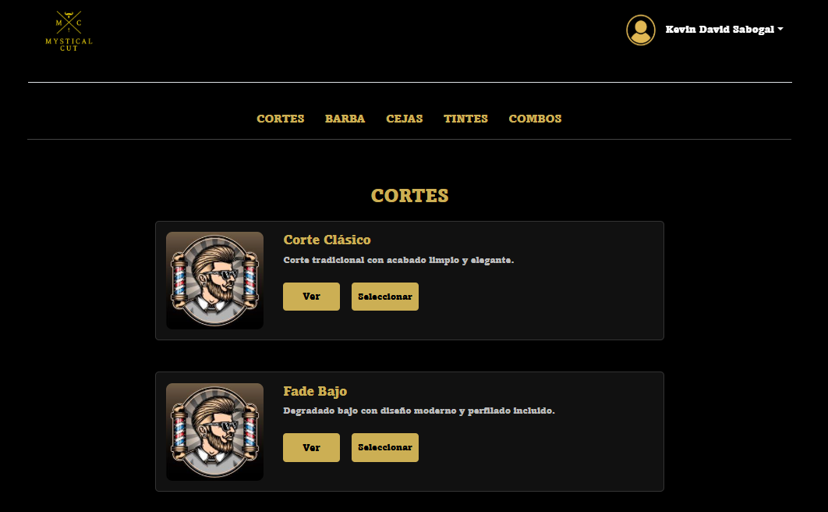
 |  |  |  |  |  |  |  |  |  |  |  |  |  |  |  | EV02 | 2- Debe seleccionar el servicio

 | EV03 | 3- Darle al boton de continuar |  |  | 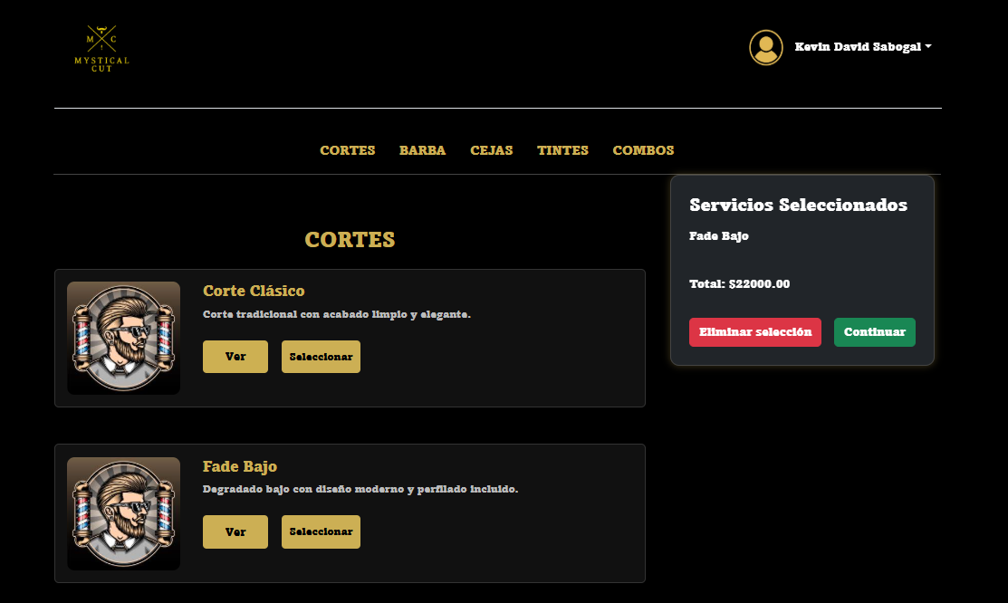
 |  |  |  |  |  |  |  |  |  |  |  |  |  |  |  | EV03 | 3- Darle al boton de continuar

 | EV04 | 4- Debe seleccionar el barbero |  |  | 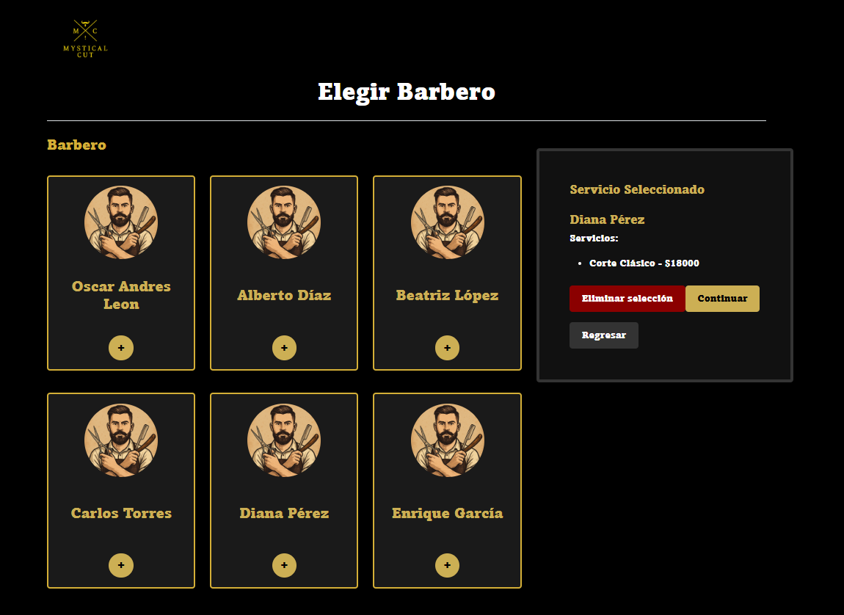
 |  |  |  |  |  |  |  |  |  |  |  |  |  |  |  | EV04 | 4- Debe seleccionar el barbero

 | EV05 | 5- Debe darle al boton de continuar |  |  | 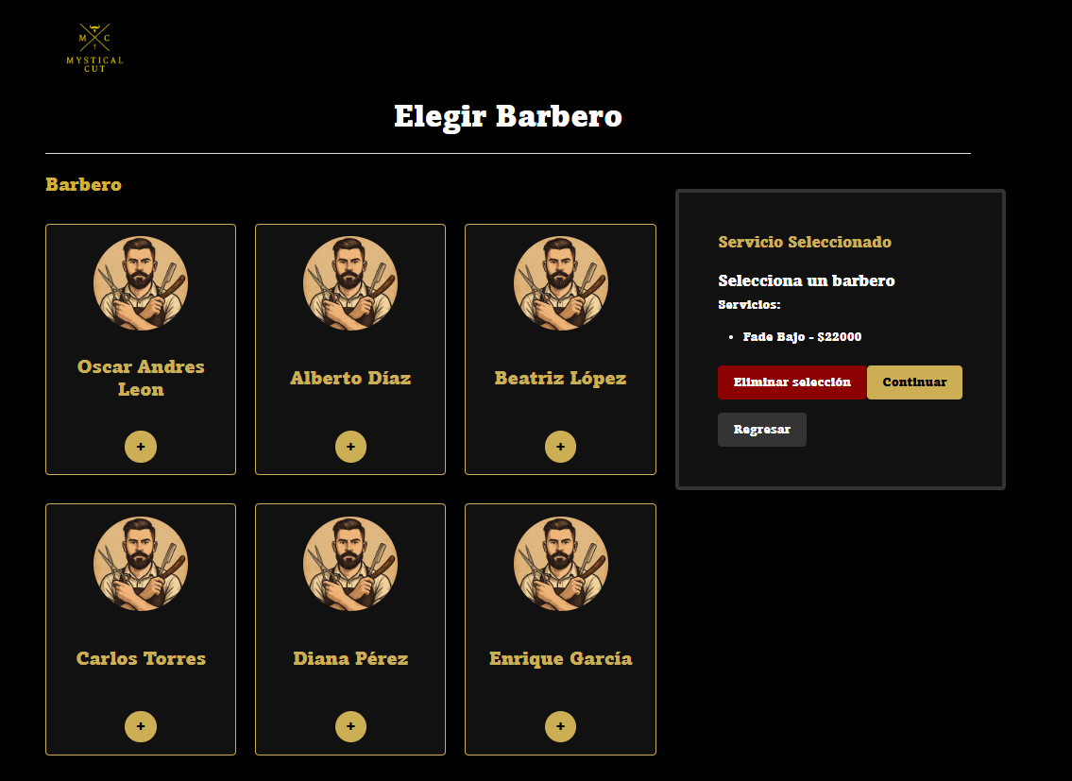
 |  |  |  |  |  |  |  |  |  |  |  |  |  |  |  | EV05 | 5- Debe darle al boton de continuar

 | EV06 | 6- Debe seleccionar el mes |  |  | 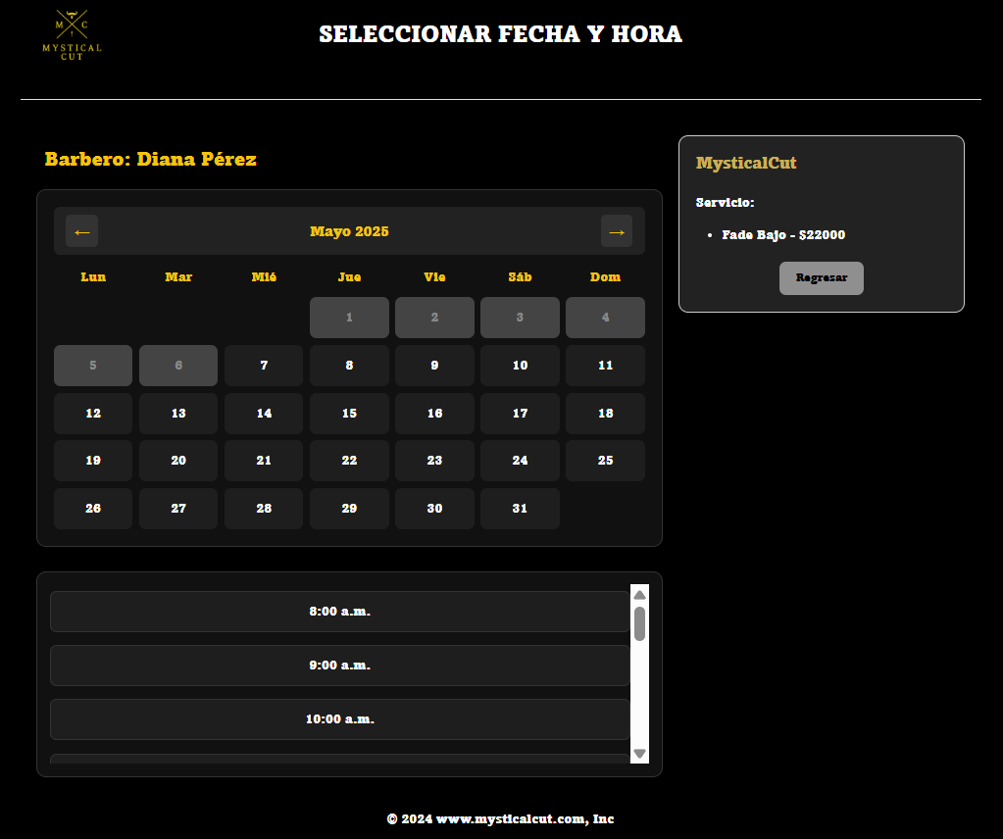
 |  |  |  |  |  |  |  |  |  |  |  |  |  |  |  | EV06 | 6- Debe seleccionar el mes

 | EV07 | 7- Debe seleccionar el dia |  |  | 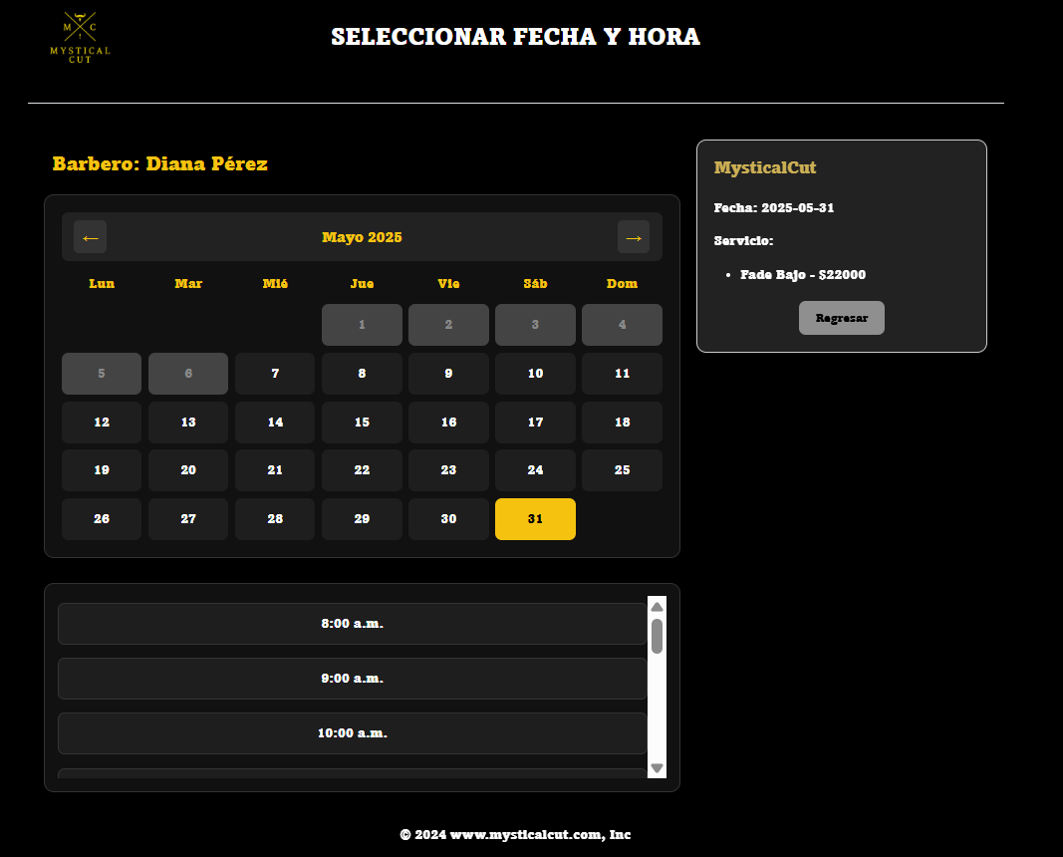
 |  |  |  |  |  |  |  |  |  |  |  |  |  |  |  | EV07 | 7- Debe seleccionar el dia

 | EV08 | 8- Debe seleccionar la hora |  |  | 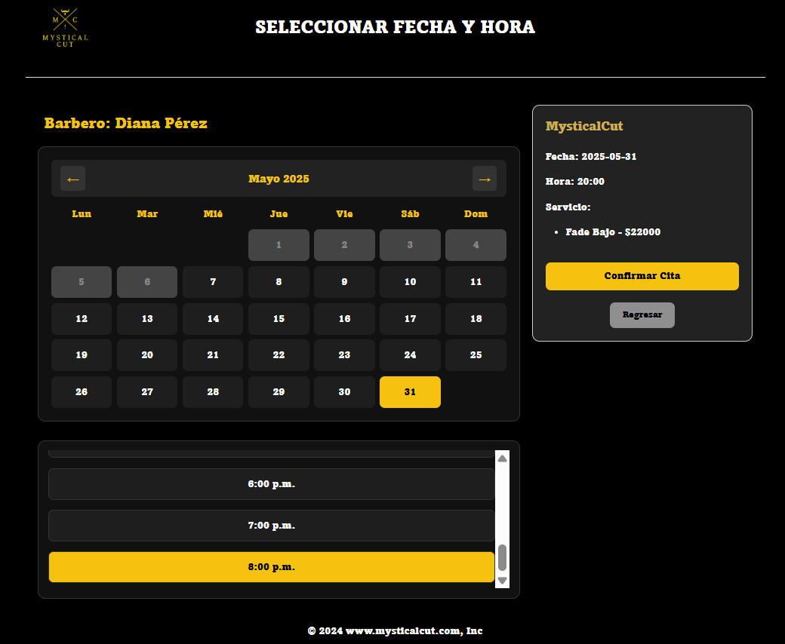
 |  |  |  |  |  |  |  |  |  |  |  |  |  |  |  | EV08 | 8- Debe seleccionar la hora

 | EV09 | 9- Debe darle al boton de confirmar cita
 |  |  |  |  |  |  |  |  |  |  |  |  |  |  |  | EV09 | 9- Debe darle al boton de confirmar cita

 | EV9 | 10- Debe al boton de ver citas |  |  | 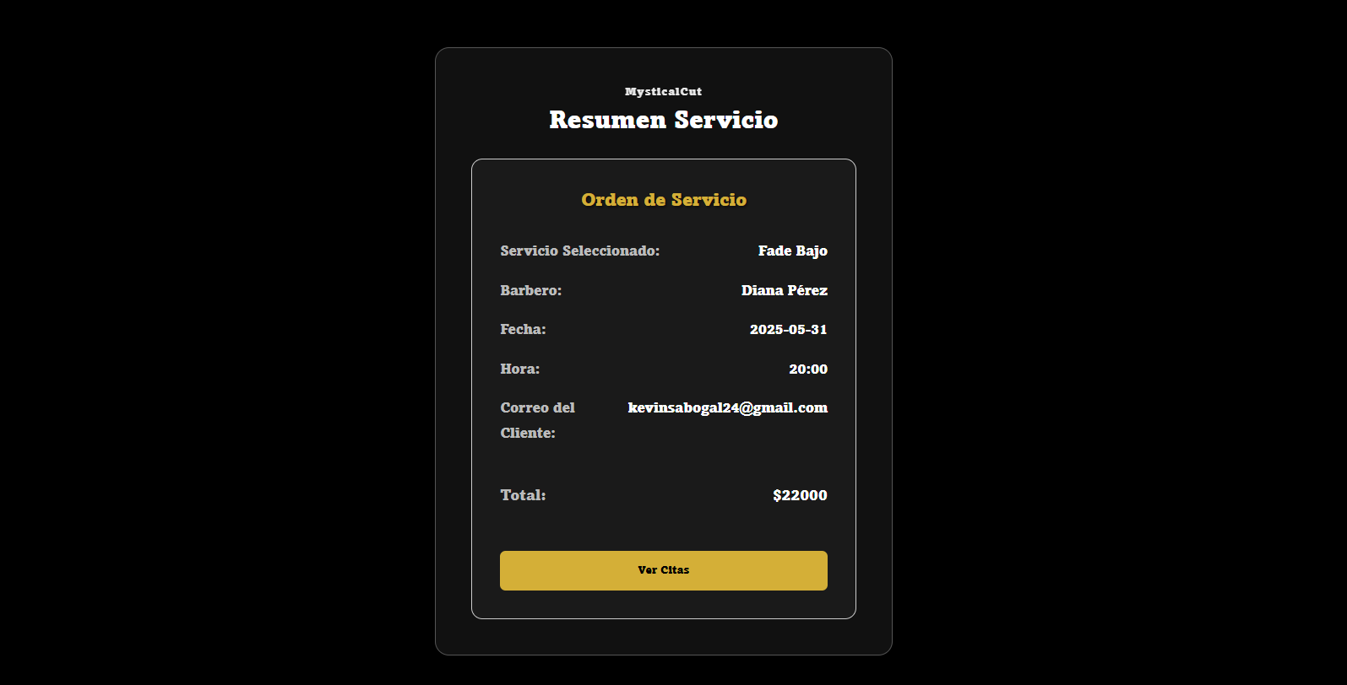
 |  |  |  |  |  |  |  |  |  |  |  |  |  |  |  | EV9 | 10- Debe al boton de ver citas

 | EV11 | 11 - Darle al boton de aceptar |  |  | 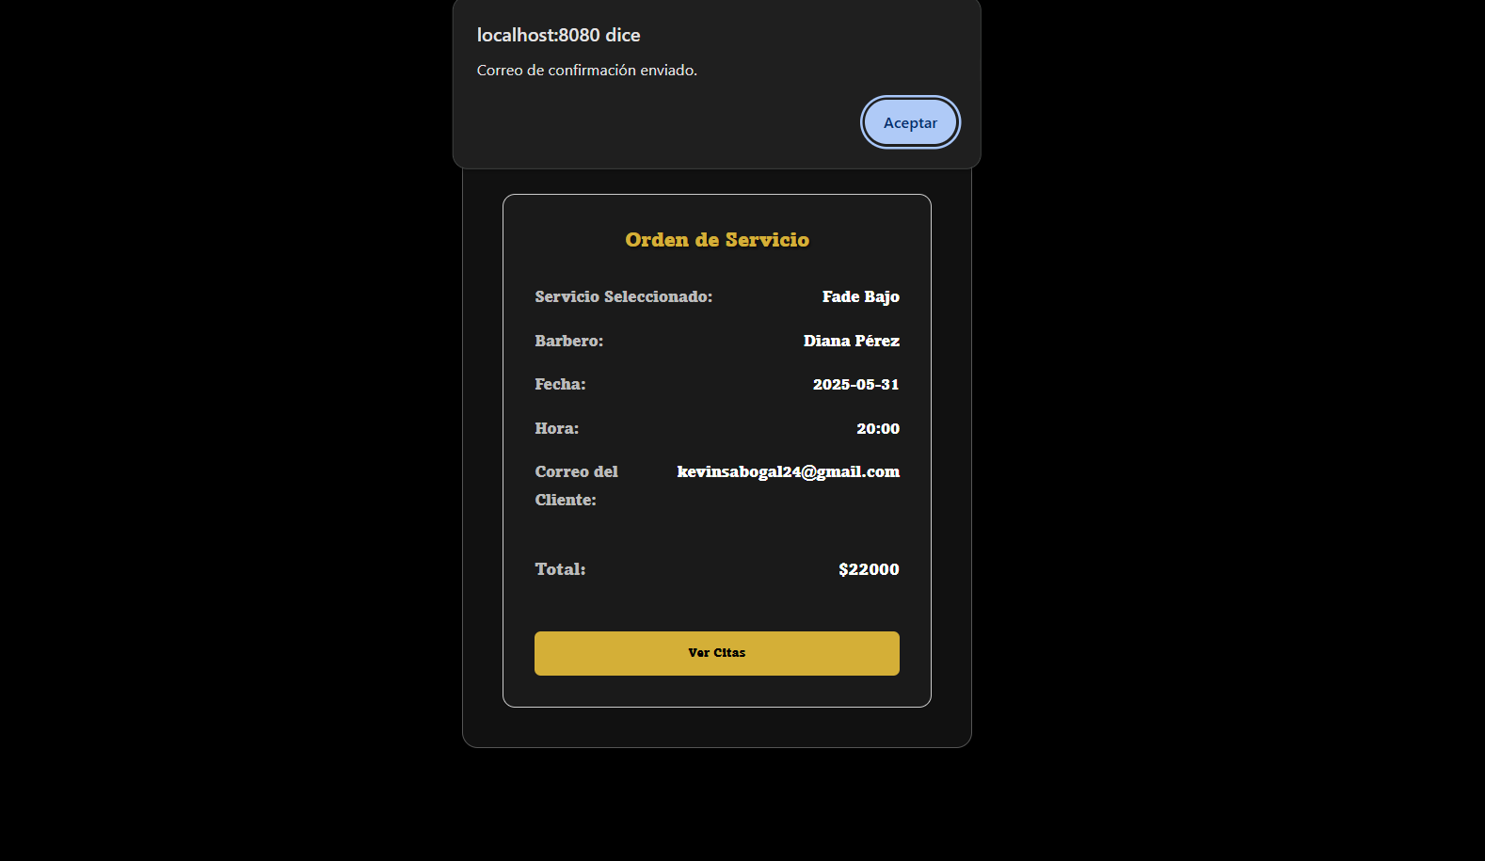
 |  |  |  |  |  |  |  |  |  |  |  |  |  |  |  | EV11 | 11 - Darle al boton de aceptar

 | RESULTADO | 13 - Visualizar la cita |  |  | 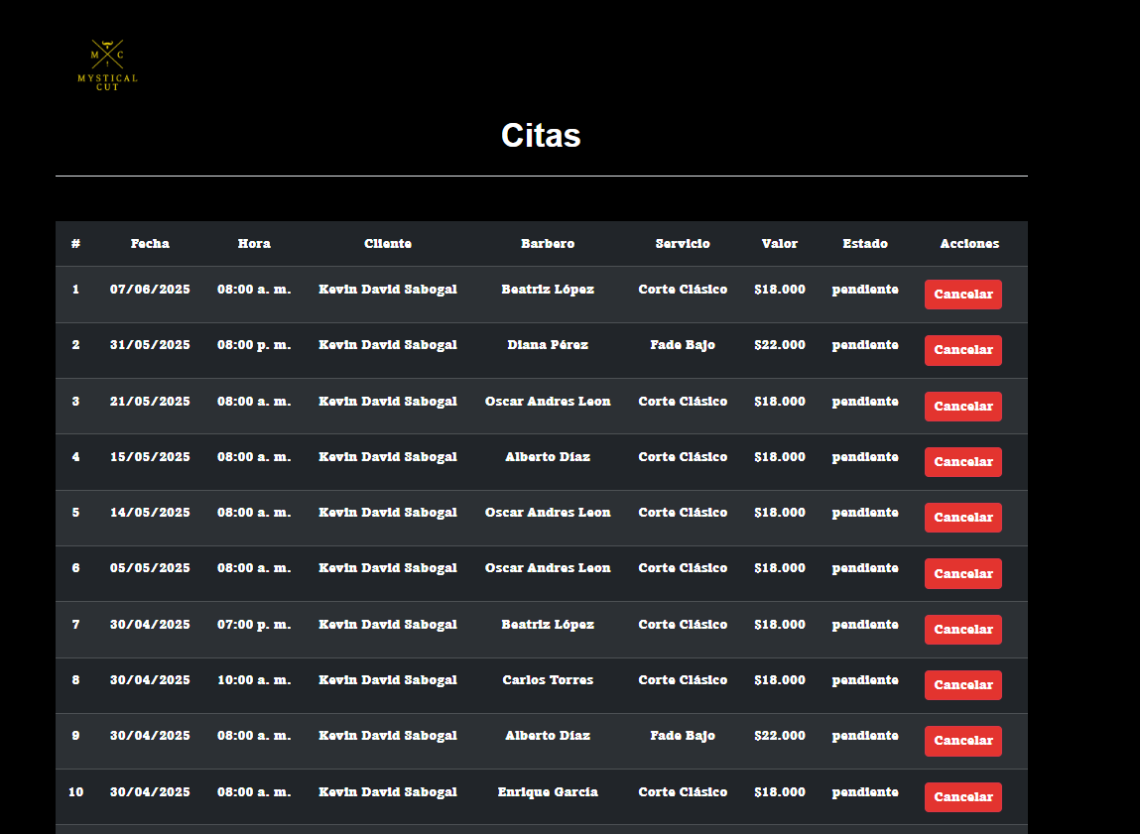
 |  |  |  |  |  |  |  |  |  |  |  |  |  |  |  | RESULTADO | 13 - Visualizar la cita

CasoDePrueba22
EJECUCION 1 | CASO DE PRUEBA INICIAL |  |  |  |  |  |  |  |  |  |  |  | EJECUCION 2 | CASO DE PRUEBA (REVISIÓN)
 | Id de Caso |  |  |  |  | CP022
 | Nombre de Caso de prueba |  |  |  |  | Seleccionar un dia ya ocupado (usuario) |  |  |  |  |  |  |  | Id de Caso |  |  |  |  | CP022
 | Estado del Caso de Prueba |  |  |  |  | Nuevo |  |  |  |  |  |  |  | Nombre de Caso de prueba |  |  |  |  | Seleccionar un dia ya ocupado (usuario)
 | Responsable |  |  |  |  | Andres Esteban Castañeda Vargas |  |  |  |  |  |  |  | Estado del Caso de Prueba |  |  |  |  | Nuevo
 | Objetivo |  |  |  |  | Seleccionar un dia ya ocupado |  |  |  |  |  |  |  | Responsable |  |  |  |  | Andres Esteban Castañeda Vargas
 | Precondiciones |  |  |  |  | Ingresar al modulo de servicios |  |  |  |  |  |  |  | Objetivo |  |  |  |  | Seleccionar un dia ya ocupado
 | Escrito por: |  |  |  |  | Harold David Hernandez Vasquez |  |  |  |  |  |  |  | Precondiciones |  |  |  |  | Ingresar al modulo de servicios
 | Fecha de Creación |  |  |  |  | 2025-05-08 |  |  |  |  |  |  |  | Escrito por: |  |  |  |  | Andres Esteban Castañeda Vargas
 | Commit |  |  |  |  | 22b606ccbc98a67c78653067e5940221bc9969a5 |  |  |  |  |  |  |  | Fecha de Creación |  |  |  |  | 2025-05-05
 | Fecha Ejecución |  |  |  |  | 2025-05-09 |  |  |  |  |  |  |  | Commit |  |  |  |  | 22b606ccbc98a67c78653067e5940221bc9969a5
 | N° | Paso a Paso |  |  |  | Resultado Esperado |  | Mensaje | Exitoso |  |  | Evidencia (parte inferior) |  | Fecha Ejecución |  |  |  |  | 2025-05-05
 |  |  |  |  |  |  |  |  | Si | No |  |  |  | N° | Paso a Paso |  |  |  | Resultado Esperado |  | Mensaje | Exitoso |  |  | Evidencia (parte inferior)
 | 1 | 1- Debe ir al modulo de servicios |  |  |  | Pagina de servicios |  |  |  |  |  | EV01 |  |  |  |  |  |  |  |  |  | Si | No
 | 2 | 2- Debe seleccionar el servicio |  |  |  | Pagina de seleccionar barbero |  |  |  |  |  | EV02 |  | 1 | 1- Debe ir al modulo de servicios |  |  |  | Pagina de servicios |  |  |  |  |  | EV01
 | 3 | 3- Darle al boton de continuar |  |  |  | Boton |  |  |  |  |  | EV03 |  | 2 | 2- Debe seleccionar el servicio |  |  |  | Pagina de seleccionar barbero |  |  |  |  |  | EV02
 | 4 | 4- Debe seleccionar el barbero |  |  |  | Boton |  |  |  |  |  | EV04 |  | 3 | 3- Darle al boton de continuar |  |  |  | Boton |  |  |  |  |  | EV03
 | 5 | 5- Debe darle al boton de continuar |  |  |  | Boton |  |  |  |  |  | EV05 |  | 4 | 4- Debe seleccionar el barbero |  |  |  | Boton |  |  |  |  |  | EV03
 | 6 | 6- Debe seleccionar el mes |  |  |  | Boton |  |  |  |  |  | EV06 |  | 5 | 5- Debe darle al boton de continuar |  |  |  | Boton |  |  |  |  |  | EV04
 | 7 | 7- Debe seleccionar el dia |  |  |  | Boton |  |  |  |  |  | EV07 |  | 6 | 6- Debe seleccionar el mes |  |  |  | Boton |  |  |  |  |  | EV05
 | 8 | 8- Debe seleccionar la hora |  |  |  | Boton |  |  |  |  |  | EV08 |  | 7 | 7- Debe seleccionar el dia |  |  |  | Boton |  |  |  |  |  | EV06
 | 9 | 9- Debe darle al boton de confirmar cita |  |  |  | Boton |  |  |  |  |  | EV09 |  | 8 | 8- Debe seleccionar la hora |  |  |  | Boton |  |  |  |  |  | EV06
 | Resultado esperado del caso de prueba |  |  |  |  | Error al crear la cita |  |  |  |  |  | Resultado |  | 9 | 9- Debe darle al boton de confirmar cita |  |  |  | Boton |  |  |  |  |  | EV07
 | campos |  | Boton | Boton | Boton | Boton | Boton | Boton | Boton | Boton | Boton | Error al crear la cita |  | Resultado esperado del caso de prueba |  |  |  |  | Error al crear la cita |  |  |  |  |  | Resultado
 | ejemplo |  | Services | Seleccionar | Continuar | Barbero | Continuar | Mes | Dia | Hora | Confirmar cita | cita agendada |  | campos |  | Boton | Boton | Boton | Boton | Boton | Boton | Boton | Boton | Boton | Error al crear la cita
 |  |  |  |  |  |  |  |  |  |  |  |  |  | ejemplo |  | Services | Seleccionar | Continuar | Barbero | Continuar | Mes | Dia | Hora | Confirmar cita | cita agendada
 | Tipo campo |  | String | String | String | String | String | String | String | String | String | String
 | Restricción |  | N/A | N/A | N/A | N/A | N/A | N/A | N/A | N/A | N/A | N/A |  | Tipo campo |  | String | String | String | String | String | String | String | String | String | String
 | Valor por defecto |  | N/A | N/A | N/A | N/A | N/A | Mes actual | Dia actual | N/A | N/A | N/A |  | Restricción |  | N/A | N/A | N/A | N/A | N/A | N/A | N/A | N/A | N/A | N/A
 | Permite modificar |  | No | SI | No | SI | No | SI | SI | SI | SI | No |  | Valor por defecto |  | N/A | N/A | N/A | N/A | N/A | Mes actual | Dia actual | N/A | N/A | N/A
 | Obligatorio |  | NO | SI | SI | SI | SI | NO | SI | SI | SI | SI |  | Permite modificar |  | No | SI | No | SI | No | SI | SI | SI | SI | No
 | EVIDENCIAS |  |  |  |  |  |  |  |  |  |  |  |  | Obligatorio |  | NO | SI | SI | SI | SI | NO | SI | SI | SI | SI
 | N° | Paso a Paso |  |  |  |  |  |  |  |  |  |  |  | EVIDENCIAS
EJECUCION 1 | EV01 | 1- Debe ir al modulo de servicios |  |  |  |  |  |  |  |  |  |  | EJECUCION 2 | N° | Paso a Paso
 |  |  |  |  |  |  |  |  |  |  |  |  |  | EV01 | 1- Debe ir al modulo de servicios

 | EV02 | 2- Debe seleccionar el servicio
 |  |  |  |  |  |  |  |  |  |  |  |  |  | EV02 | 2- Debe seleccionar el servicio

 | EV03 | 3- Darle al boton de continuar
 |  |  |  |  |  |  |  |  |  |  |  |  |  | EV03 | 3- Darle al boton de continuar

 | EV04 | 4- Debe seleccionar el barbero
 |  |  |  |  |  |  |  |  |  |  |  |  |  | EV04 | 4- Debe seleccionar el barbero

v

 | EV05 | 5- Debe darle al boton de continuar |  | 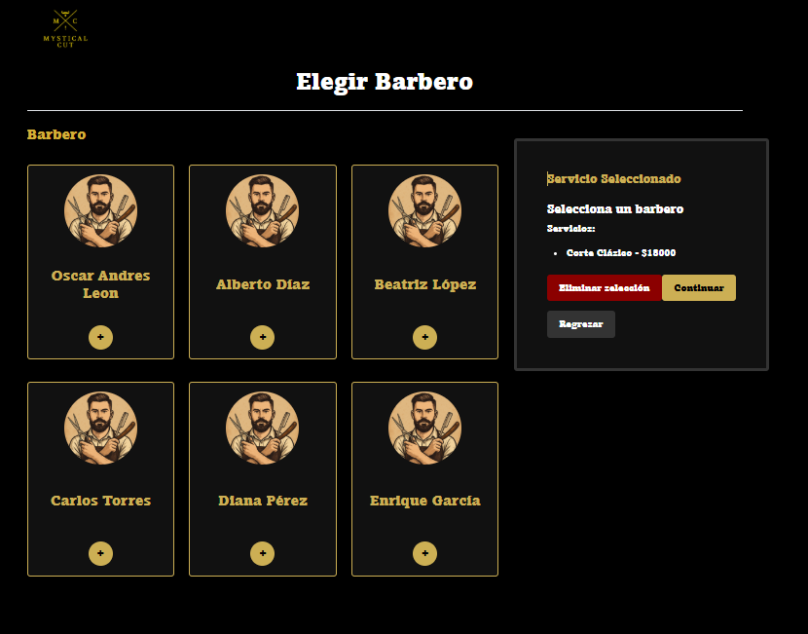
 |  |  |  |  |  |  |  |  |  |  |  |  |  | EV05 | 5- Debe darle al boton de continuar

 | EV06 | 6- Debe seleccionar el mes
 |  |  |  |  |  |  |  |  |  |  |  |  |  | EV06 | 6- Debe seleccionar el mes

 | EV07 | 7- Debe seleccionar el dia |  | 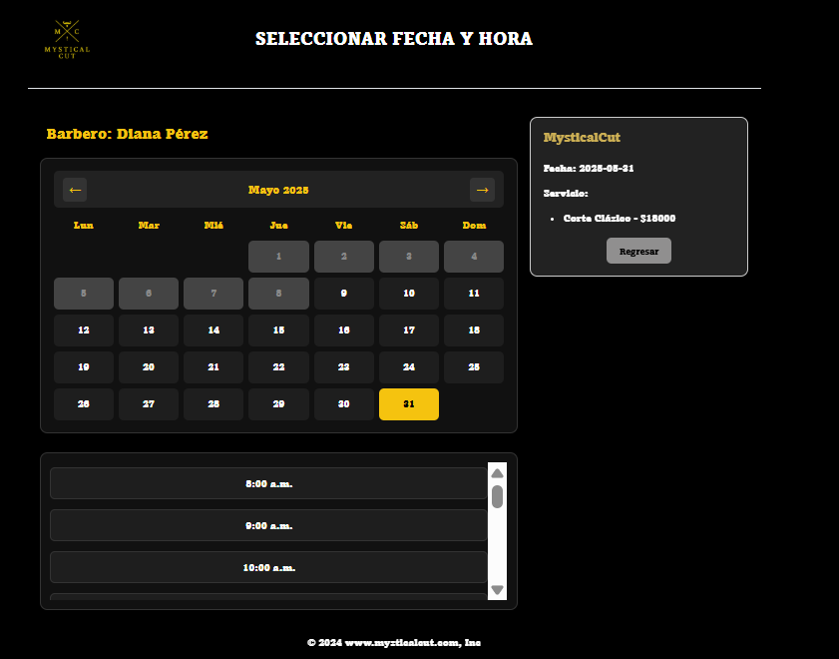
 |  |  |  |  |  |  |  |  |  |  |  |  |  | EV07 | 7- Debe seleccionar el dia

 | EV08 | 8- Debe seleccionar la hora
 |  |  |  |  |  |  |  |  |  |  |  |  |  | EV08 | 8- Debe seleccionar la hora

 | EV09 | 9- Debe darle al boton de confirmar cita |  | 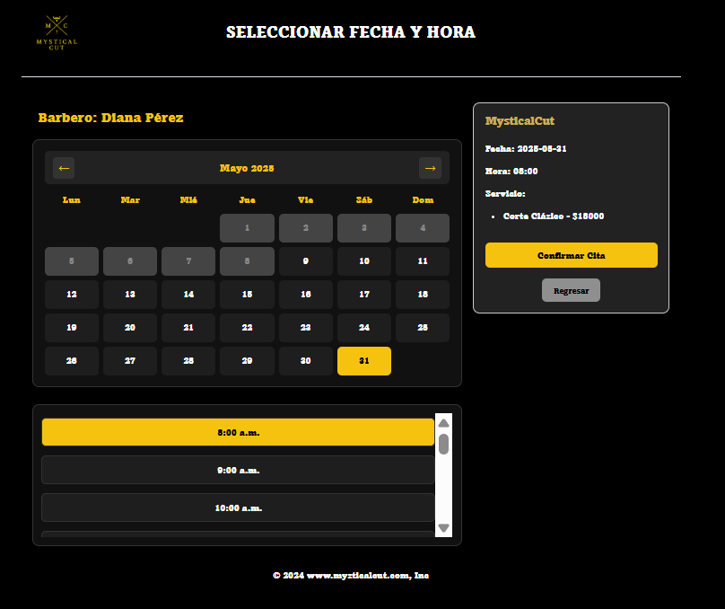
 |  |  |  |  |  |  |  |  |  |  |  |  |  | EV09 | 9- Debe darle al boton de confirmar cita

 | RESULTADO | Error al crear la cita |  | 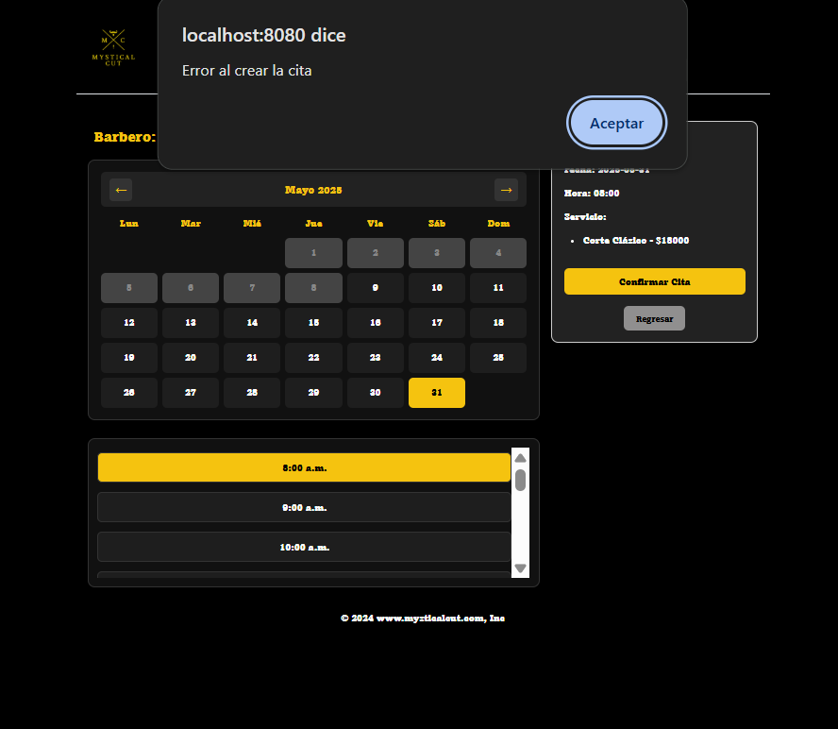
 |  |  |  |  |  |  |  |  |  |  |  |  |  | RESULTADO | Error al crear la cita

CasoDePrueba23
EJECUCION 1 | CASO DE PRUEBA INICIAL |  |  |  |  |  |  |  |  |  |  |  | EJECUCION 2 | CASO DE PRUEBA (REVISIÓN)
 | Id de Caso |  |  |  |  | CP023
 | Nombre de Caso de prueba |  |  |  |  | Seleccionar una hora ya ocupada (usuario) |  |  |  |  |  |  |  | Id de Caso |  |  |  |  | CP023
 | Estado del Caso de Prueba |  |  |  |  | Nuevo |  |  |  |  |  |  |  | Nombre de Caso de prueba |  |  |  |  | Seleccionar una hora ya ocupada (usuario)
 | Responsable |  |  |  |  | Andres Esteban Castañeda Vargas |  |  |  |  |  |  |  | Estado del Caso de Prueba |  |  |  |  | Nuevo
 | Objetivo |  |  |  |  | Seleccionar una hora ya ocupada |  |  |  |  |  |  |  | Responsable |  |  |  |  | Andres Esteban Castañeda Vargas
 | Precondiciones |  |  |  |  | Ingresar al modulo de servicios |  |  |  |  |  |  |  | Objetivo |  |  |  |  | Seleccionar una hora ya ocupada
 | Escrito por: |  |  |  |  | Harold David Hernandez Vasquez |  |  |  |  |  |  |  | Precondiciones |  |  |  |  | Ingresar al modulo de servicios
 | Fecha de Creación |  |  |  |  | 2025-05-08 |  |  |  |  |  |  |  | Escrito por: |  |  |  |  | Andres Esteban Castañeda Vargas
 | Commit |  |  |  |  | 22b606ccbc98a67c78653067e5940221bc9969a5 |  |  |  |  |  |  |  | Fecha de Creación |  |  |  |  | 2025-05-05
 | Fecha Ejecución |  |  |  |  | 2025-05-09 |  |  |  |  |  |  |  | Commit |  |  |  |  | 22b606ccbc98a67c78653067e5940221bc9969a5
 | N° | Paso a Paso |  |  |  | Resultado Esperado |  | Mensaje | Exitoso |  |  | Evidencia (parte inferior) |  | Fecha Ejecución |  |  |  |  | 2025-05-05
 |  |  |  |  |  |  |  |  | Si | No |  |  |  | N° | Paso a Paso |  |  |  | Resultado Esperado |  | Mensaje | Exitoso |  |  | Evidencia (parte inferior)
 | 1 | 1- Debe ir al modulo de servicios |  |  |  | Pagina de servicios |  |  |  |  |  | EV01 |  |  |  |  |  |  |  |  |  | Si | No
 | 2 | 2- Debe seleccionar el servicio |  |  |  | Pagina de seleccionar barbero |  |  |  |  |  | EV02 |  | 1 | 1- Debe ir al modulo de servicios |  |  |  | Pagina de servicios |  |  |  |  |  | EV01
 | 3 | 3- Darle al boton de continuar |  |  |  | Boton |  |  |  |  |  | EV03 |  | 2 | 2- Debe seleccionar el servicio |  |  |  | Pagina de seleccionar barbero |  |  |  |  |  | EV02
 | 4 | 4- Debe seleccionar el barbero |  |  |  | Boton |  |  |  |  |  | EV04 |  | 3 | 3- Darle al boton de continuar |  |  |  | Boton |  |  |  |  |  | EV03
 | 5 | 5- Debe darle al boton de continuar |  |  |  | Boton |  |  |  |  |  | EV05 |  | 4 | 4- Debe seleccionar el barbero |  |  |  | Boton |  |  |  |  |  | EV03
 | 6 | 6- Debe seleccionar el mes |  |  |  | Boton |  |  |  |  |  | EV06 |  | 5 | 5- Debe darle al boton de continuar |  |  |  | Boton |  |  |  |  |  | EV04
 | 7 | 7- Debe seleccionar el dia |  |  |  | Boton |  |  |  |  |  | EV07 |  | 6 | 6- Debe seleccionar el mes |  |  |  | Boton |  |  |  |  |  | EV05
 | 8 | 8- Debe seleccionar la hora |  |  |  | Boton |  |  |  |  |  | EV08 |  | 7 | 7- Debe seleccionar el dia |  |  |  | Boton |  |  |  |  |  | EV06
 | 9 | 9- Debe darle al boton de confirmar cita |  |  |  | Boton |  |  |  |  |  | EV09 |  | 8 | 8- Debe seleccionar la hora |  |  |  | Boton |  |  |  |  |  | EV06
 | Resultado esperado del caso de prueba |  |  |  |  | Error al crear la cita |  |  |  |  |  | Resultado |  | 9 | 9- Debe darle al boton de confirmar cita |  |  |  | Boton |  |  |  |  |  | EV07
 | campos |  | Boton | Boton | Boton | Boton | Boton | Boton | Boton | Boton | Boton | Error al crear la cita |  | Resultado esperado del caso de prueba |  |  |  |  | Error al crear la cita |  |  |  |  |  | Resultado
 | ejemplo |  | Services | Seleccionar | Continuar | Barbero | Continuar | Mes | Dia | Hora | Confirmar cita | cita agendada |  | campos |  | Boton | Boton | Boton | Boton | Boton | Boton | Boton | Boton | Boton | Error al crear la cita
 |  |  |  |  |  |  |  |  |  |  |  |  |  | ejemplo |  | Services | Seleccionar | Continuar | Barbero | Continuar | Mes | Dia | Hora | Confirmar cita | cita agendada
 | Tipo campo |  | String | String | String | String | String | String | String | String | String | String
 | Restricción |  | N/A | N/A | N/A | N/A | N/A | N/A | N/A | N/A | N/A | N/A |  | Tipo campo |  | String | String | String | String | String | String | String | String | String | String
 | Valor por defecto |  | N/A | N/A | N/A | N/A | N/A | Mes actual | Dia actual | N/A | N/A | N/A |  | Restricción |  | N/A | N/A | N/A | N/A | N/A | N/A | N/A | N/A | N/A | N/A
 | Permite modificar |  | No | SI | No | SI | No | SI | SI | SI | SI | No |  | Valor por defecto |  | N/A | N/A | N/A | N/A | N/A | Mes actual | Dia actual | N/A | N/A | N/A
 | Obligatorio |  | NO | SI | SI | SI | SI | NO | SI | SI | SI | SI |  | Permite modificar |  | No | SI | No | SI | No | SI | SI | SI | SI | No
 | EVIDENCIAS |  |  |  |  |  |  |  |  |  |  |  |  | Obligatorio |  | NO | SI | SI | SI | SI | NO | SI | SI | SI | SI
 | N° | Paso a Paso |  |  |  |  |  |  |  |  |  |  |  | EVIDENCIAS
EJECUCION 1 | EV01 | 1- Debe ir al modulo de servicios |  |  |  |  |  |  |  |  |  |  | EJECUCION 2 | N° | Paso a Paso
 |  |  |  |  |  |  |  |  |  |  |  |  |  | EV01 | 1- Debe ir al modulo de servicios

 | EV02 | 2- Debe seleccionar el servicio
 |  |  |  |  |  |  |  |  |  |  |  |  |  | EV02 | 2- Debe seleccionar el servicio

 | EV03 | 3- Darle al boton de continuar
 |  |  |  |  |  |  |  |  |  |  |  |  |  | EV03 | 3- Darle al boton de continuar

 | EV04 | 4- Debe seleccionar el barbero
 |  |  |  |  |  |  |  |  |  |  |  |  |  | EV04 | 4- Debe seleccionar el barbero

v

 | EV05 | 5- Debe darle al boton de continuar
 |  |  |  |  |  |  |  |  |  |  |  |  |  | EV05 | 5- Debe darle al boton de continuar

 | EV06 | 6- Debe seleccionar el mes
 |  |  |  |  |  |  |  |  |  |  |  |  |  | EV06 | 6- Debe seleccionar el mes

 | EV07 | 7- Debe seleccionar el dia
 |  |  |  |  |  |  |  |  |  |  |  |  |  | EV07 | 7- Debe seleccionar el dia

 | EV08 | 8- Debe seleccionar la hora
 |  |  |  |  |  |  |  |  |  |  |  |  |  | EV08 | 8- Debe seleccionar la hora

 | EV09 | 9- Debe darle al boton de confirmar cita
 |  |  |  |  |  |  |  |  |  |  |  |  |  | EV09 | 9- Debe darle al boton de confirmar cita

 | RESULTADO | Error al crear la cita
 |  |  |  |  |  |  |  |  |  |  |  |  |  | RESULTADO | Error al crear la cita

CasoDePrueba24
EJECUCION 1 | CASO DE PRUEBA INICIAL |  |  |  |  |  |  |  |  | EJECUCION 2 | CASO DE PRUEBA (REVISIÓN)
 | Id de Caso |  |  |  | CP024
 | Nombre de Caso de prueba |  |  |  | Cancelar cita (usuario) |  |  |  |  |  | Id de Caso |  |  |  | CP024
 | Estado del Caso de Prueba |  |  |  | Nuevo |  |  |  |  |  | Nombre de Caso de prueba |  |  |  | Cancelar cita (usuario)
 | Responsable |  |  |  | Andres Esteban Castañeda Vargas |  |  |  |  |  | Estado del Caso de Prueba |  |  |  | Nuevo
 | Objetivo |  |  |  | Cancelar cita |  |  |  |  |  | Responsable |  |  |  | Andres Esteban Castañeda Vargas
 | Precondiciones |  |  |  | Ingresar al modulo de servicios |  |  |  |  |  | Objetivo |  |  |  | Cancelar cita
 | Escrito por: |  |  |  | Harold David Hernandez Vasquez |  |  |  |  |  | Precondiciones |  |  |  | Ingresar al modulo de servicios
 | Fecha de Creación |  |  |  | 2025-05-08 |  |  |  |  |  | Escrito por: |  |  |  | Andres Esteban Castañeda Vargas
 | Commit |  |  |  | 22b606ccbc98a67c78653067e5940221bc9969a5 |  |  |  |  |  | Fecha de Creación |  |  |  | 2025-05-05
 | Fecha Ejecución |  |  |  | 2025-05-09 |  |  |  |  |  | Commit |  |  |  | 22b606ccbc98a67c78653067e5940221bc9969a5
 | N° | Paso a Paso |  |  | Resultado Esperado | Mensaje | Exitoso |  | Evidencia (parte inferior) |  | Fecha Ejecución |  |  |  | 2025-05-05
 |  |  |  |  |  |  | Si | No |  |  | N° | Paso a Paso |  |  | Resultado Esperado |  | Mensaje | Evaluación |  | Evidencia (parte inferior)
 | 1 | 1- Debe ir al modulo de citas |  |  | Pagina de citas |  |  |  | EV01 |  |  |  |  |  |  |  |  | Si | No
 | 2 | 2- Darle al boton de cancelar |  |  | Alerta |  |  |  | EV02 |  | 1 | 1- Debe ir al modulo de citas |  |  | Pagina de citas
 | 3 | 3- Darle al boton de aceptar |  |  | Pagina de citas |  |  |  | EV03 |  | 2 | 2- Darle al boton de cancelar |  |  | Alerta
 | Resultado esperado del caso de prueba |  |  |  | Cancelar la cita |  |  |  | Resultado |  | 3 | 3- Darle al boton de aceptar |  |  | Pagina de citas
 | campos |  | Boton |  | Boton | Boton |  |  | Estado |  | Resultado esperado del caso de prueba |  |  |  | Visualizar el servicio |  |  |  |  | Resultado
 | ejemplo |  | Citas |  | Cancelar | Aceptar |  |  | Cancelado |  | campos |  | Nombre del Servicio | Descripcion | Categoria | Tiempo estimado | Status | Precio | Imagen | Servicio
 |  |  |  |  |  |  |  |  |  |  | ejemplo |  | Corte clasico | Corte comun | Corte | 1:00:00 | Activo | 45,000 | Imagen corte | Corte clasico
 | Tipo campo |  | String |  | String | String |  |  | varchar
 | Restricción |  | N/A |  | N/A | N/A |  |  | N/A |  | Tipo campo |  | varchar | varchar | Int | time | Int | float default | varchar | varchar
 | Valor por defecto |  | N/A |  | N/A | N/A |  |  | N/A |  | Restricción |  | N/A | N/A | Numerico | Numerico | Numerico | N/A | N/A | N/A
 | Permite modificar |  | NO |  | SI | SI |  |  | SI |  | Valor por defecto |  | N/A | N/A | N/A | N/A | N/A | N/A | N/A | N/A
 | Obligatorio |  | NO |  | NO | NO |  |  | NO |  | Permite modificar |  | SI | SI | SI | SI | SI | SI | SI | SI
EJECUCION 1 | EVIDENCIAS |  |  |  |  |  |  |  |  | EJECUCION 2 | Obligatorio |  | SI | SI | SI | SI | SI | SI | SI | SI
 | N° | Paso a Paso |  |  |  |  |  |  |  |  | EVIDENCIAS
 | EV01 | 1- Debe ir al modulo de citas |  |  |  |  |  |  |  |  | N° | Paso a Paso
 |  |  |  |  |  |  |  |  |  |  | EV01 | 1- Debe ir al modulo de citas

 | EV02 | 2- Darle al boton de cancelar |  | 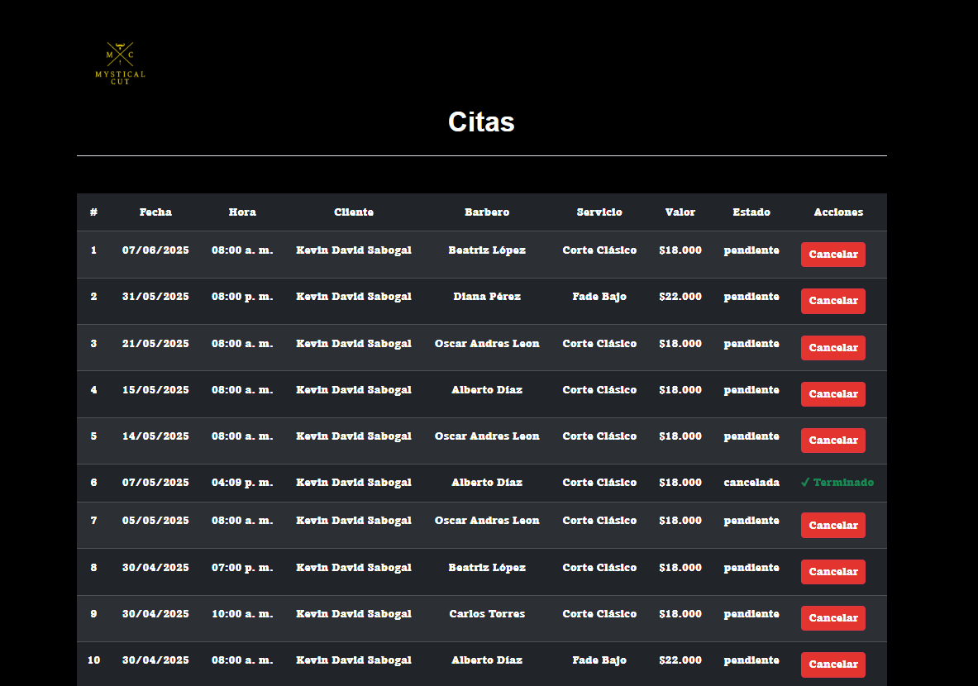
 |  |  |  |  |  |  |  |  |  |  | EV02 | 2- Darle al boton de cancelar

 | EV03 | 3- Darle al boton de aceptar |  | 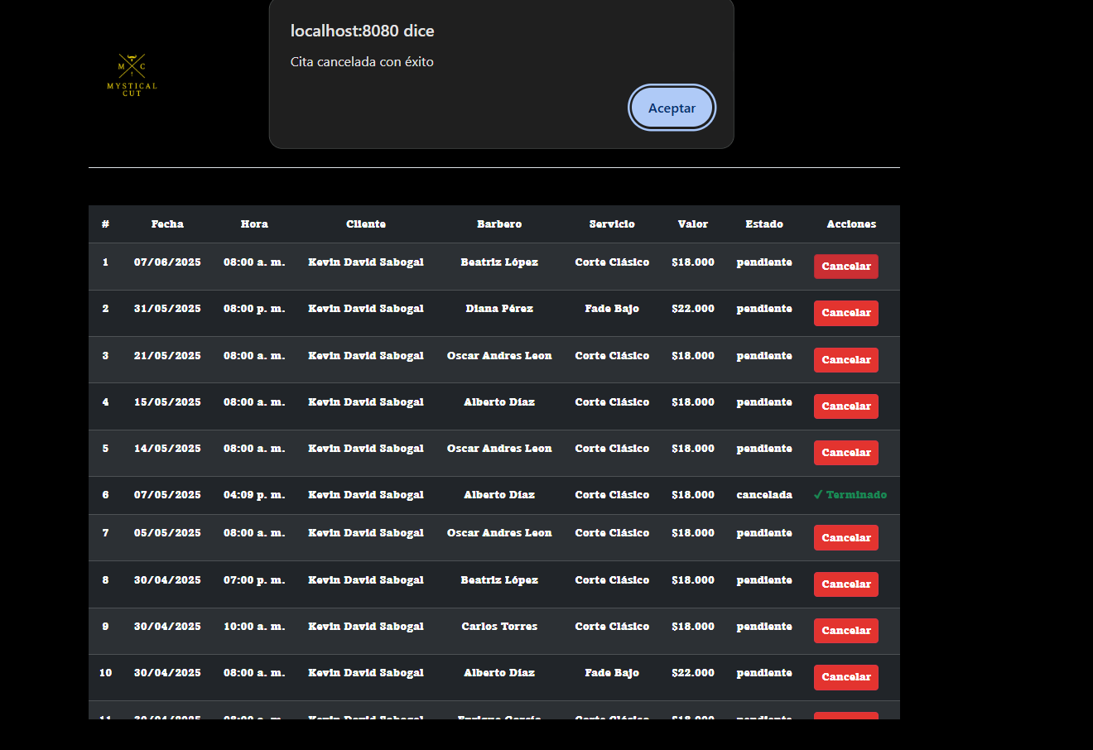
 |  |  |  |  |  |  |  |  |  |  | EV03 | 3- Darle al boton de aceptar

 | RESULTADO | 4- Debe seleccionar el barbero |  | 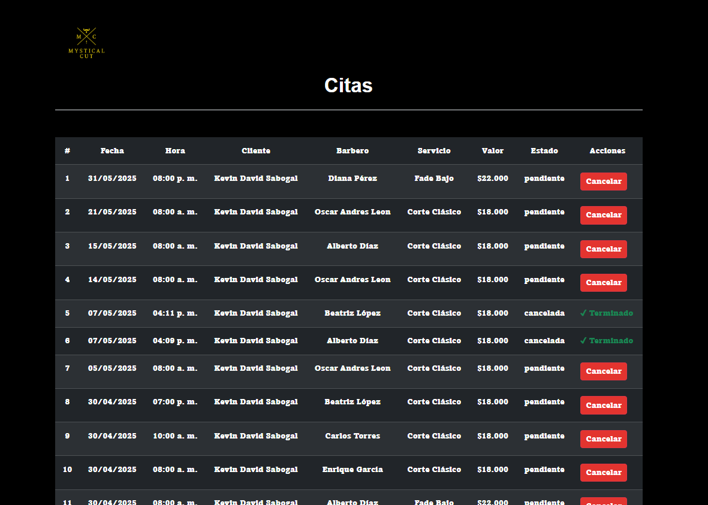
 |  |  |  |  |  |  |  |  |  |  | RESULTADO | 4- Debe seleccionar el barbero

CasoDePrueba27
EJECUCION 1 | CASO DE PRUEBA INICIAL |  |  |  |  |  |  |  |  | EJECUCION 2 | CASO DE PRUEBA (REVISIÓN)
 | Id de Caso |  |  |  | CP027
 | Nombre de Caso de prueba |  |  |  | Ver servicio |  |  |  |  |  | Id de Caso |  |  | CP027
 | Estado del Caso de Prueba |  |  |  | Nuevo |  |  |  |  |  | Nombre de Caso de prueba |  |  | Ver servicio
 | Responsable |  |  |  | Andres Esteban Castañeda Vargas |  |  |  |  |  | Estado del Caso de Prueba |  |  | Nuevo
 | Objetivo |  |  |  | Ver servicio |  |  |  |  |  | Responsable |  |  | Andres Esteban Castañeda Vargas
 | Precondiciones |  |  |  | Ingresar al modulo de servicios |  |  |  |  |  | Objetivo |  |  | Ver servicio
 | Escrito por: |  |  |  | Harold David Hernandez Vasquez |  |  |  |  |  | Precondiciones |  |  | Ingresar al modulo de servicios
 | Fecha de Creación |  |  |  | 2025-05-08 |  |  |  |  |  | Escrito por: |  |  | Andres Esteban Castañeda Vargas
 | Commit |  |  |  | 22b606ccbc98a67c78653067e5940221bc9969a5 |  |  |  |  |  | Fecha de Creación |  |  | 2025-05-05
 | Fecha Ejecución |  |  |  | 2025-05-09 |  |  |  |  |  | Commit |  |  | 22b606ccbc98a67c78653067e5940221bc9969a5
 | N° | Paso a Paso |  |  | Mensaje | Exitoso |  |  | Evidencia (parte inferior) |  | Fecha Ejecución |  |  | 2025-05-05
 |  |  |  |  |  | Si |  | No |  |  | N° | Paso a Paso |  | Mensaje | Exitoso |  |  | Evidencia (parte inferior)
 | 1 | 1- Debe ir al modulo de servicios |  |  | pagina de servicios |  |  |  | EV01 |  |  |  |  |  | Si |  | No
 | 2 | 2- Debe seleccionar el boton de ver |  |  | boton |  |  |  | EV02 |  | 1 | 1- Debe ir al modulo de servicios |  | pagina de servicios |  |  |  | EV01
 | 3 | 3- Darle al boton de volver a servicios |  |  | boton |  |  |  | EV03 |  | 2 | 2- Debe seleccionar el boton de ver |  | boton |  |  |  | EV02
 | Resultado esperado del caso de prueba |  |  |  | ver los detalles del servicio |  |  |  | Resultado |  | 3 | 3- Darle al boton de volver a servicios |  | boton |  |  |  | EV03
 | campos |  | Boton |  | Boton |  | Boton |  | Visualizar el servicio |  | Resultado esperado del caso de prueba |  |  | Visualizar el servicio |  |  |  | Resultado
 | ejemplo |  | Services |  | ver |  | volver a servicios |  | ver servicio |  | campos |  | Boton | Boton |  | Boton |  | Visualizar el servicio
 |  |  |  |  |  |  |  |  |  |  | ejemplo |  | Services | ver |  | volver a servicios |  | ver servicio
 | Tipo campo |  | String |  | String |  | String |  | String
 | Restricción |  | N/A |  | N/A |  | N/A |  | N/A |  | Tipo campo |  | String | String |  | String |  | String
 | Valor por defecto |  | N/A |  | N/A |  | N/A |  | N/A |  | Restricción |  | N/A | N/A |  | N/A |  | N/A
 | Permite modificar |  | No |  | SI |  | No |  | No |  | Valor por defecto |  | N/A | N/A |  | N/A |  | N/A
 | Obligatorio |  | NO |  | SI |  | SI |  | NO |  | Permite modificar |  | No | SI |  | No |  | SI
 | EVIDENCIAS |  |  |  |  |  |  |  |  |  | Obligatorio |  | NO | SI |  | SI |  | NO
 | N° | Paso a Paso |  |  |  |  |  |  |  |  | EVIDENCIAS
 | EV01 | 1- Debe ir al modulo de servicios |  |  |  |  |  |  |  |  | N° | Paso a Paso
 |  |  |  |  |  |  |  |  |  |  | EV01 | 1- Debe ir al modulo de servicios

EJECUCION 1 |  |  |  |  |  |  |  |  |  | EJECUCION 2

 | EV02 | 2- Debe seleccionar el boton de ver
 |  |  |  |  |  |  |  |  |  |  | EV02 | 2- Debe seleccionar el boton de ver

 | EV03 | 3- Darle al boton de volver a servicios |  | 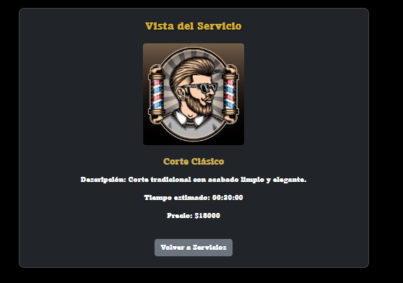
 |  |  |  |  |  |  |  |  |  |  | EV03 | 3- Darle al boton de volver a servicios

 | RESULTADO | ver pagina de servicios
 |  |  |  |  |  |  |  |  |  |  | RESULTADO | ver pagina de servicios

CasoDePrueba28
EJECUCION 1 | CASO DE PRUEBA INICIAL |  |  |  |  |  |  |  |  |  |  | EJECUCION 2 | CASO DE PRUEBA (REVISIÓN)
 | Id de Caso |  |  |  |  | CP028
 | Nombre de Caso de prueba |  |  |  |  | No seleccionar barbero (usuario) |  |  |  |  |  |  | Id de Caso |  |  | CP028
 | Estado del Caso de Prueba |  |  |  |  | Nuevo |  |  |  |  |  |  | Nombre de Caso de prueba |  |  | No seleccionar barbero (usuario)
 | Responsable |  |  |  |  | Andres Esteban Castañeda Vargas |  |  |  |  |  |  | Estado del Caso de Prueba |  |  | Nuevo
 | Objetivo |  |  |  |  | No seleccionar barbero |  |  |  |  |  |  | Responsable |  |  | Andres Esteban Castañeda Vargas
 | Precondiciones |  |  |  |  | Ingresar al modulo de servicios |  |  |  |  |  |  | Objetivo |  |  | No seleccionar barbero
 | Escrito por: |  |  |  |  | Harold David Hernandez Vasquez |  |  |  |  |  |  | Precondiciones |  |  | Ingresar al modulo de servicios
 | Fecha de Creación |  |  |  |  | 2025-05-08 |  |  |  |  |  |  | Escrito por: |  |  | Andres Esteban Castañeda Vargas
 | Commit |  |  |  |  | 22b606ccbc98a67c78653067e5940221bc9969a5 |  |  |  |  |  |  | Fecha de Creación |  |  | 2025-05-05
 | Fecha Ejecución |  |  |  |  | 2025-05-09 |  |  |  |  |  |  | Commit |  |  | 22b606ccbc98a67c78653067e5940221bc9969a5
 | N° | Paso a Paso |  |  |  | Resultado Esperado |  | Mensaje | Evaluación |  | Evidencia (parte inferior) |  | Fecha Ejecución |  |  | 2025-05-05
 |  |  |  |  |  |  |  |  | Si | No |  |  | N° | Paso a Paso |  | Resultado Esperado |  | Mensaje | Evaluación |  | Evidencia (parte inferior)
 | 1 | 1- Debe ir al modulo de servicios |  |  |  | Pagina de servicios |  |  |  |  | EV01 |  |  |  |  |  |  |  | Si | No
 | 2 | 2- Debe seleccionar el servicio |  |  |  | Pagina de seleccionar barbero |  |  |  |  | EV02 |  | 1 | 1- Debe ir al modulo de servicios |  | Pagina de servicios |  |  |  |  | EV01
 | 3 | 3- Darle al boton de continuar |  |  |  | Boton |  |  |  |  | EV03 |  | 2 | 2- Debe seleccionar el servicio |  | Pagina de seleccionar barbero |  |  |  |  | EV02
 | 4 | 4- Debe darle al boton de continuar |  |  |  | Boton |  |  |  |  | EV04 |  | 3 | 3- Darle al boton de continuar |  | Boton |  |  |  |  | EV03
 | Resultado esperado del caso de prueba |  |  |  |  | Falta informacion para continuar |  |  |  |  | Resultado |  | 4 | 4- Debe darle al boton de continuar |  | Boton |  |  |  |  | EV04
 | campos |  | Boton |  | Boton |  | Boton |  | Boton |  | Visualizar la cita |  | Resultado esperado del caso de prueba |  |  |  | Falta informacion para continuar |  |  |  |  | Resultado
 | ejemplo |  | Services |  | Seleccionar |  | Continuar |  | Continuar |  | Falta informacion para continuar |  | campos |  | Boton | Boton |  | Boton |  | Boton |  | Visualizar la cita
 |  |  |  |  |  |  |  |  |  |  |  |  | ejemplo |  | Services | Seleccionar |  | Continuar |  | Continuar |  | Falta informacion para continuar
 | Tipo campo |  | String |  | String |  | String |  | String |  | String
 | Restricción |  | N/A |  | N/A |  | N/A |  | N/A |  | N/A |  | Tipo campo |  | String | String |  | String |  | String |  | String
 | Valor por defecto |  | N/A |  | N/A |  | N/A |  | N/A |  | N/A |  | Restricción |  | N/A | N/A |  | N/A |  | N/A |  | N/A
 | Permite modificar |  | NO |  | SI |  | Si |  | SI |  | NO |  | Valor por defecto |  | N/A | N/A |  | N/A |  | N/A |  | N/A
 | Obligatorio |  | NO |  | SI |  | SI |  | SI |  | SI |  | Permite modificar |  | NO | SI |  | Si |  | SI |  | NO
 | EVIDENCIAS |  |  |  |  |  |  |  |  |  |  |  | Obligatorio |  | NO | SI |  | SI |  | SI |  | SI
 | N° | Paso a Paso |  |  |  |  |  |  |  |  |  |  | EVIDENCIAS
 | EV01 | 1- Debe ir al modulo de servicios |  |  |  |  |  |  |  |  |  |  | N° | Paso a Paso
 |  |  |  |  |  |  |  |  |  |  |  |  | EV01 | 1- Debe ir al modulo de servicios

EJECUCION 1 |  |  |  |  |  |  |  |  |  |  |  | EJECUCION 2

 | EV02 | 2- Debe seleccionar el servicio
 |  |  |  |  |  |  |  |  |  |  |  |  | EV02 | 2- Debe seleccionar el servicio

 | EV03 | 3- Darle al boton de continuar
 |  |  |  |  |  |  |  |  |  |  |  |  | EV03 | 3- Darle al boton de continuar

 | EV04 | 4- Debe darle al boton de continuar
 |  |  |  |  |  |  |  |  |  |  |  |  | EV04 | 4- Debe darle al boton de continuar

 | RESULTADO | Falta informacion para continuar |  | 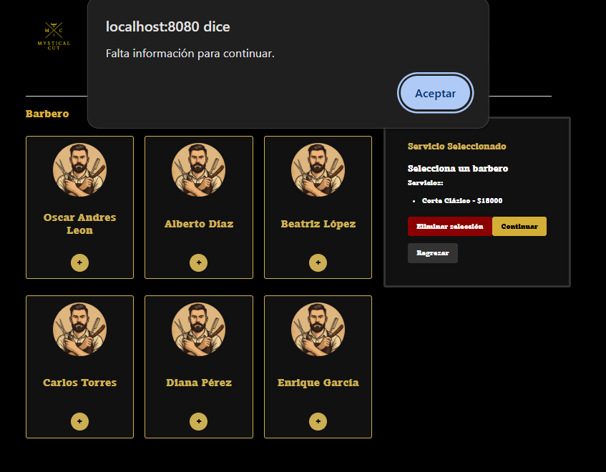
 |  |  |  |  |  |  |  |  |  |  |  |  | RESULTADO | Falta informacion para continuar

